策略分析
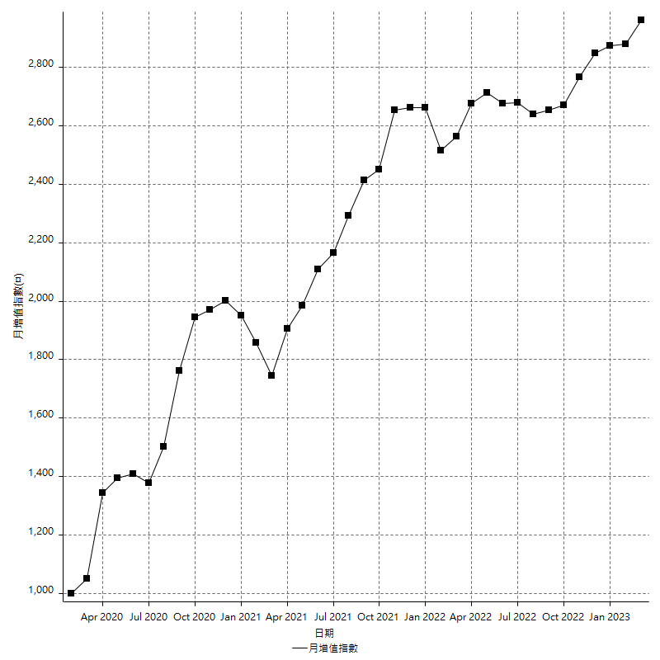
策略績效總結果

 | 所有交易 | 多單 | 空單
淨利 | 375600 | n/a | 375600
毛利 | 1267200 | n/a | 1267200
毛損 | -891600 | n/a | -891600
調整後淨利 | 207481.89526 | n/a | 207481.89526
調整後毛利 | 1176685.7143 | n/a | 1176685.7143
調整後毛損 | -969203.81903 | n/a | -969203.81903
特定淨利 | 211600 | n/a | 211600
特定毛利 | 1103200 | n/a | 1103200
特定毛損 | -891600 | n/a | -891600
帳戶所需金額 | 66000 | n/a | 66000
帳戶報酬 | 569.09090909 | n/a | 569.09090909
初始資本報酬 | 187.8 | n/a | 187.8
最大策略虧損 | -71600 | n/a | -71600
最大策略虧損 (%) | -17.286335104 | n/a | -17.286335104
最大平倉交易虧損 | -66000 | n/a | -66000
最大平倉交易虧損 (%) | -16.14481409 | n/a | -16.14481409
最大的策略虧損報酬 | 5.2458100559 | n/a | 5.2458100559
獲利因子 | 1.4212651413 | n/a | 1.4212651413
調整獲利因子 | 1.2140745746 | n/a | 1.2140745746
特定獲利因子 | 1.2373261552 | n/a | 1.2373261552
最大持有契約數量 | 1 | 0 | 1
滑價支付 | 56800 | n/a | 56800
佣金支付 | 0 | n/a | 0
未平倉部位損益 | n/a | n/a | n/a
年報酬率 | 60.971985993 | n/a | 60.971985993
月報酬率 | 5.0809988327 | n/a | 5.0809988327
買進持有績效 | 68936.891148 | n/a | 68936.891148
平均月報酬 | 9884.2105263
月報酬的標準差 | 19083.692293

績效比率

成長潛力比(Upside Potential Ratio) | 110.05935459
夏普比率 | 0.48303286788
索丁諾比率 | 1.3637611794
Fouse 比率 | 0.028618933891
Calmar 比率 | 0.007705371248
Sterling 比率 | 0.0019691072956
淨利/最大損失百分比 | 4471.4285714
淨利/最大交易績效拉回百分比 | 4695
淨利/最大策略績效拉回百分比 | 524.58100559
特定淨利/最大損失百分比 | 2519.047619
特定淨利/最大交易績效拉回百分比 | 2645
特定淨利/最大策略績效拉回百分比 | 295.53072626
調整後淨利/最大損失百分比 | 2470.0225626
調整後淨利/最大交易績效拉回百分比 | 2593.5236908
調整後淨利/最大策略績效拉回百分比 | 289.77918332

時間分析

交易期間 | 3 Yrs, 1 Mth, 3 Dys, 11 Mins
策略在市場的時間 | 9 Dys, 12 Hrs, 46 Mins
策略在市場的時間百分比 | 0.84727819749
最長的持平期間 | 27 Dys, 2 Hrs, 33 Mins
最大獲利日期 | 2020-03-17
最大虧損日期 | 2020-02-14
最大策略虧損日期 | 2/25/21
最大平倉交易虧損日期 | 2/23/21

詳細權益曲線

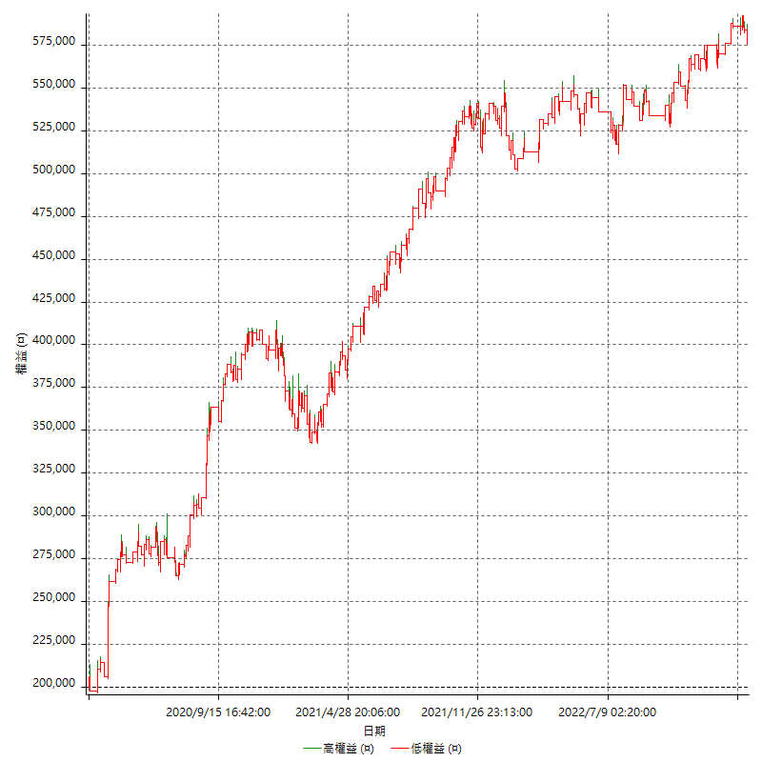

詳細權益曲線及績效拉回

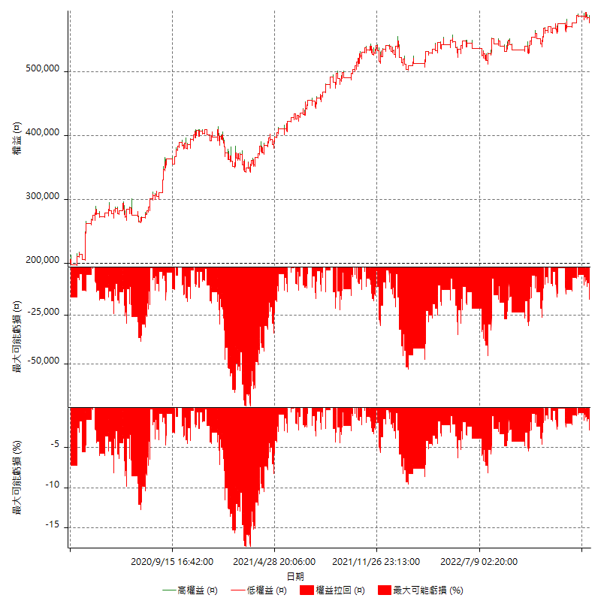

多單詳細權益曲線

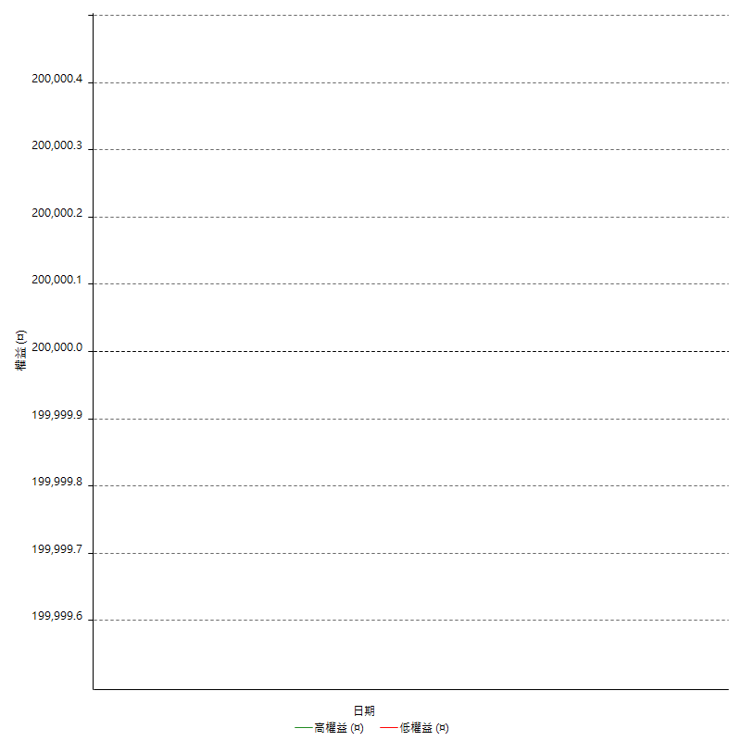

空單詳細權益曲線

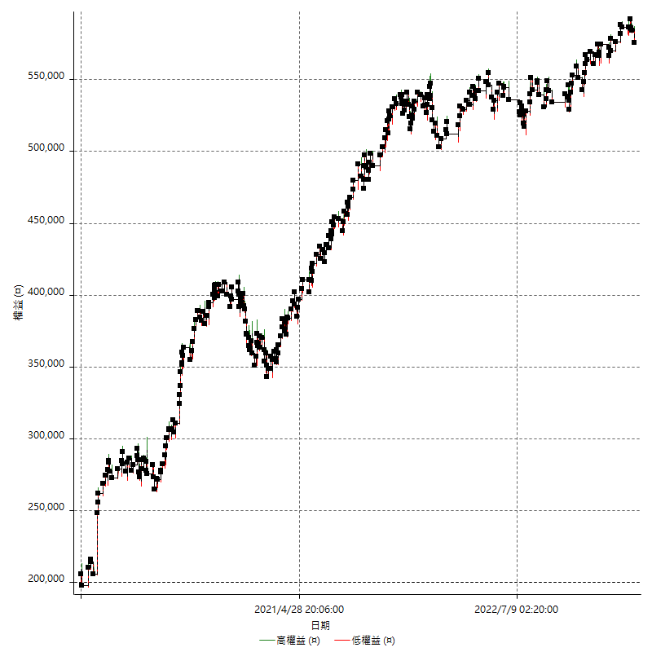

權益增加 & 拉回

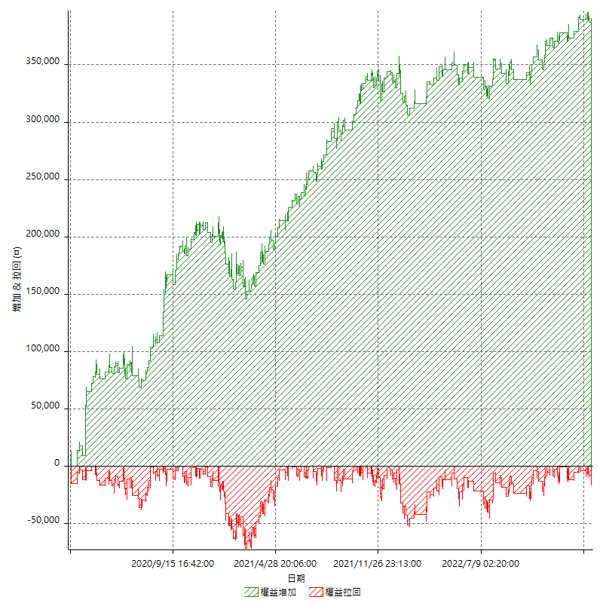

權益增加 & 拉回(%)

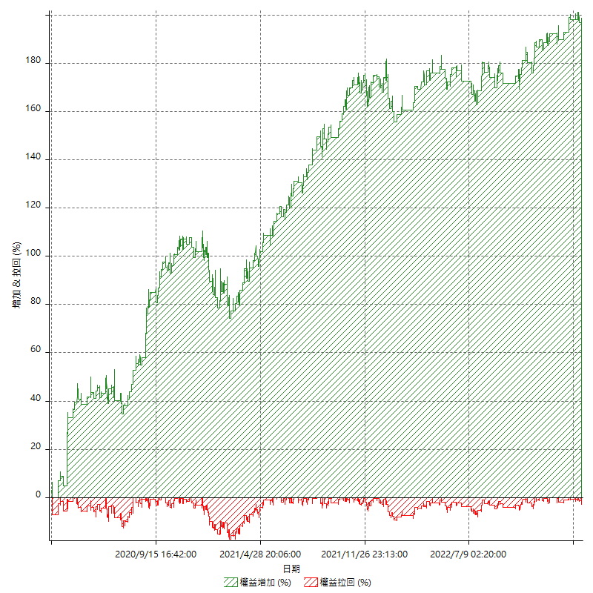

平倉權益曲線

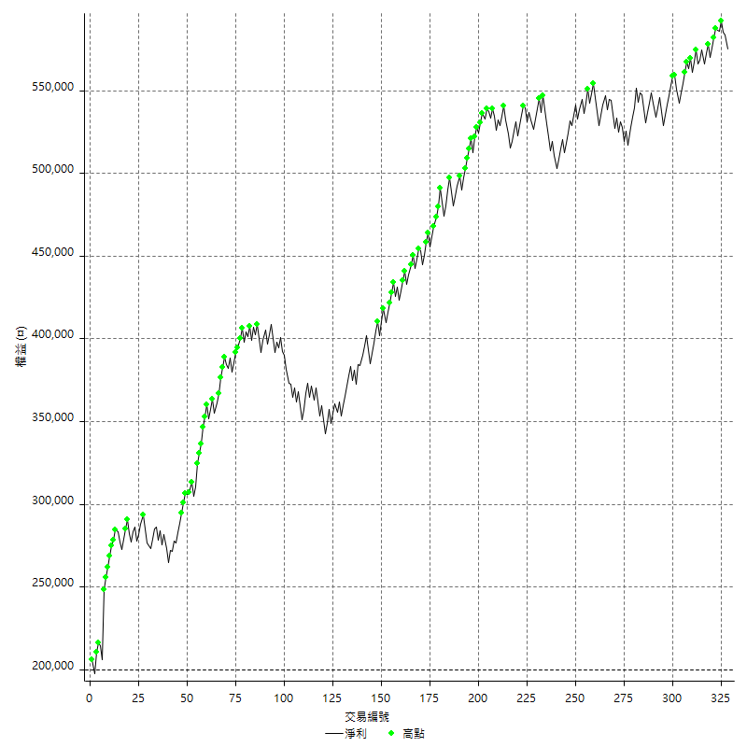

平倉權益曲線及績效拉回

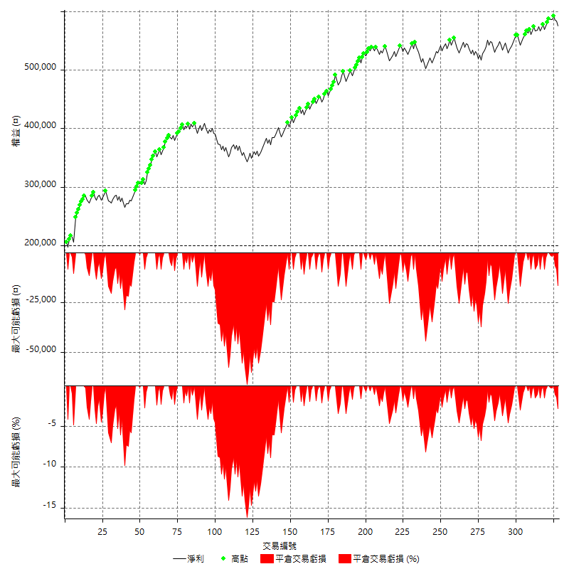

買進持有績效



月增值指數

交易分析
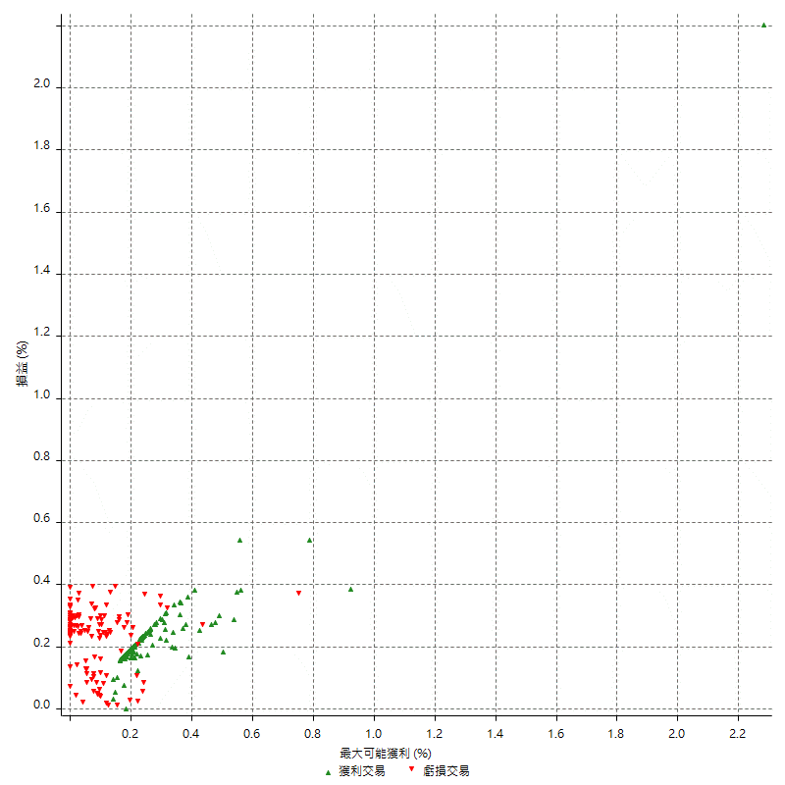
總交易分析

 | 所有交易 | 多單 | 空單
交易總次數 | 328 | 0 | 328
未平倉交易總數量 | 0 | 0 | 0
獲利交易次數 | 196 | 0 | 196
虧損交易次數 | 132 | 0 | 132
勝率 | 59.756097561 | 0 | 59.756097561
平均交易(獲利 & 虧損) | 1145.1219512 | n/a | 1145.1219512
平均獲利交易 | 6465.3061224 | n/a | 6465.3061224
平均虧損交易 | -6754.5454545 | n/a | -6754.5454545
平均獲利/平均虧損 比率 | -0.95717856456 | n/a | -0.95717856456
最大的交易獲利 | 42600 | n/a | 42600
最大的交易虧損 | -8400 | n/a | -8400
平倉交易的平均K棒數 | 3.3 | n/a | 3.3
獲利平倉交易的平均K棒數 | 3 | n/a | 3
虧損平倉交易的平均K棒數 | 3.8 | n/a | 3.8
平倉交易間的平均K棒數 | n/a | n/a | n/a
獲利平倉交易間的平均K棒數 | 264.3 | n/a | 264.3
虧損平倉交易間的平均K棒數 | 393.1 | n/a | 393.1

極端交易

 | 全部 | 正 | 負
1 Std. Deviation of Avg. Trade | 7114.1097245 | 3021.3972669 | 2741.3253505
平均交易金額 +1標準差 | 8259.2316757 | 9486.7033893 | -4013.220104
平均交易金額 -1標準差 | -5968.9877732 | 3443.9088556 | -9495.870805
極端交易次數 | 12 | 12 | 0
極端交易損益比 |  | 164000

最大獲利/最大虧損

 | 最大可能獲利 | 最大可能虧損
最大值 | 44000 | -8000
最大值日期 | 2020-03-17 | 2020-02-14
平均值 | 5168.2926829 | -4485.9756098
最大值 (%) | 2.2821576763 | -0.37136756104
最大值 (%) 日期 | 2020-03-17 | 2020-05-07
平均值 (%) | 0.17956071721 | -0.15108068482
1標準差 | 4058.2871923 | 2906.5440705
平均交易金額 +1標準差 | 9226.5798753 | -1579.4315393
平均交易金額 -1標準差 | 1110.0054906 | -7392.5196802

交易序列分析

Z值 | 1.5804422863
信賴界限 | 0.88599445883
策略精確預期 | 1145.1219512
最大連續獲利交易次數 | 7
最大連續虧損交易次數 | 6
最大連續獲利金額 | 78600
最大連續虧損金額 | -36400
最大連續獲利 (%) | 38.192419825
最大連續虧損 (%) | -9.0818363273

交易序列統計量

連續獲利 | 序列編號 | 序列的平均獲利 | 下筆交易的平均虧損
1 | 34 | 6458.8235294 | -6052.9411765
2 | 21 | 6238.0952381 | -7123.8095238
3 | 18 | 6048.1481481 | -7188.8888889
4 | 4 | 6762.5 | -7200
5 | 6 | 6220 | -6466.6666667
6 | 1 | 5033.3333333 | -8400
7 | 2 | 9571.4285714 | -4700
連續虧損 | 序列編號 | 序列的平均虧損 | 下筆交易的平均獲利
1 | 54 | -7007.4074074 | 6411.1111111
2 | 23 | -6713.0434783 | 7695.6521739
3 | 6 | -6333.3333333 | 4633.3333333
4 | 2 | -6750 | 6000
6 | 1 | -6066.6666667 | 6000

總交易

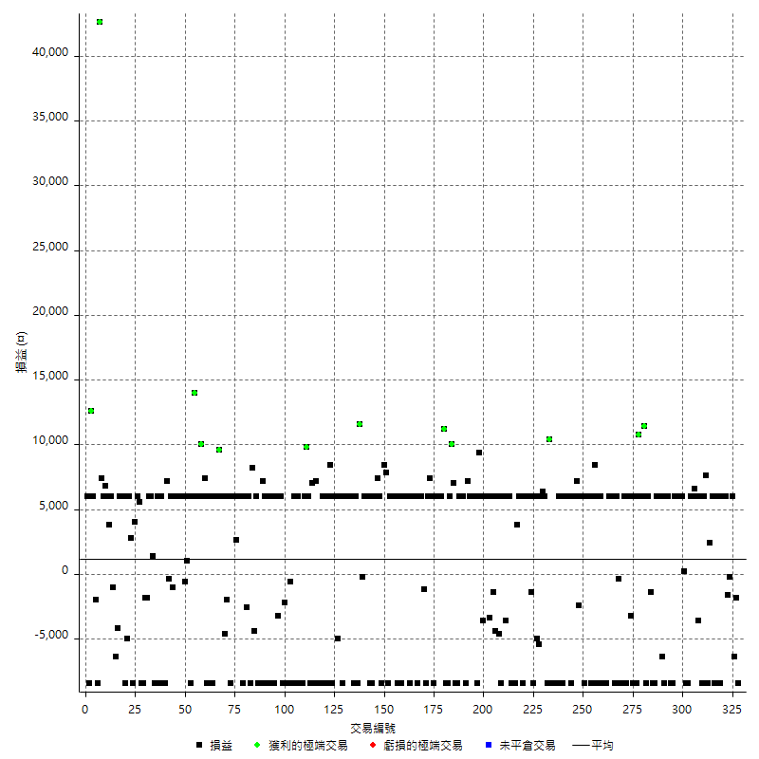

獲利交易

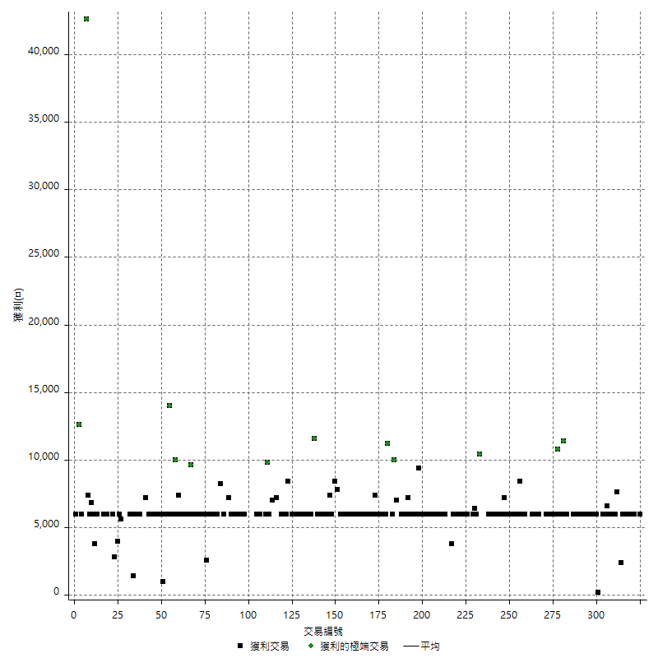

虧損交易

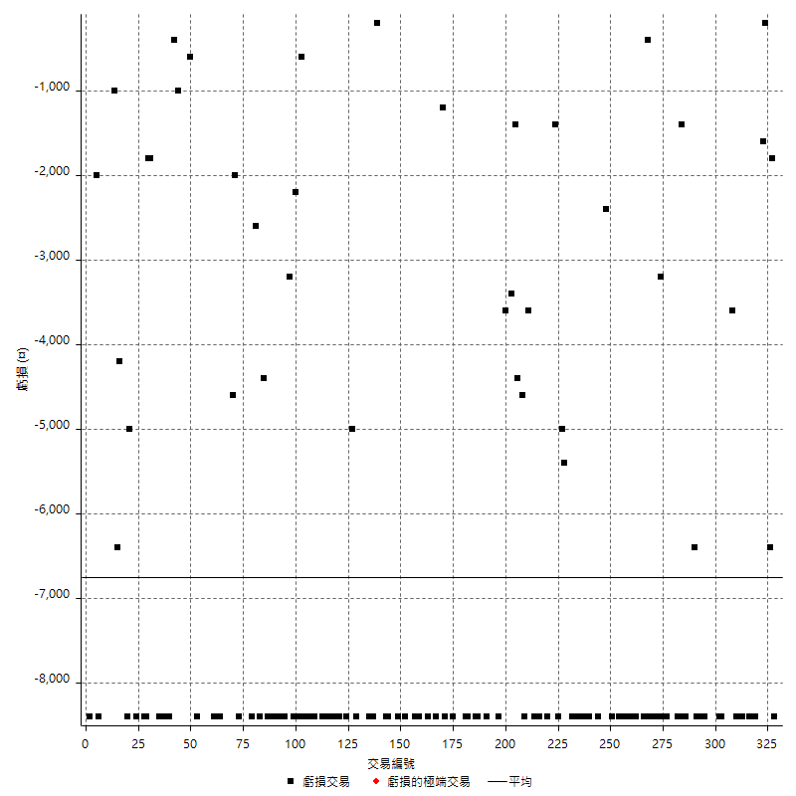

最大可能虧損

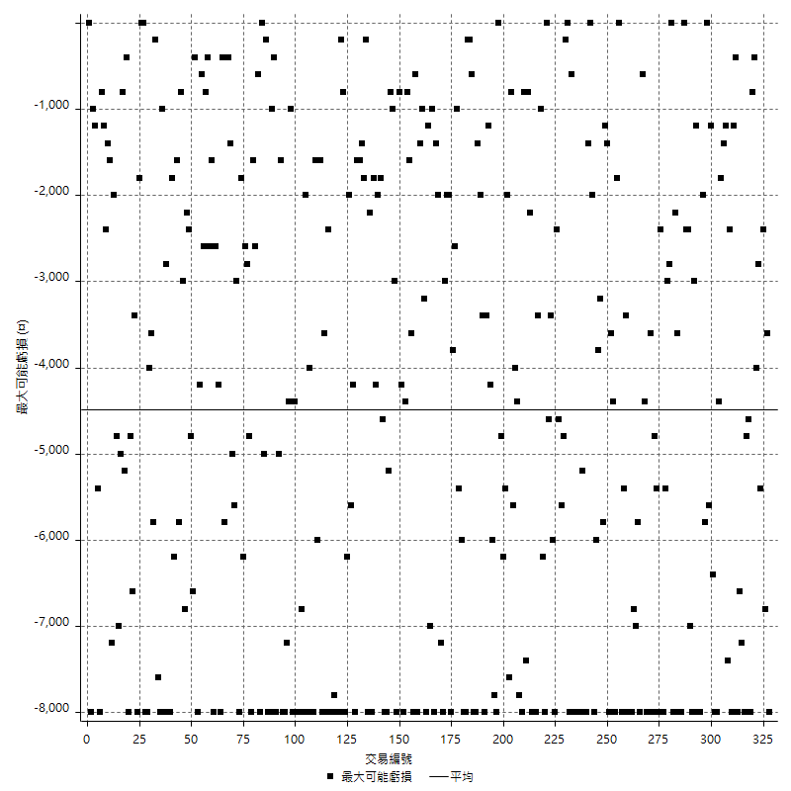

虧損的損益

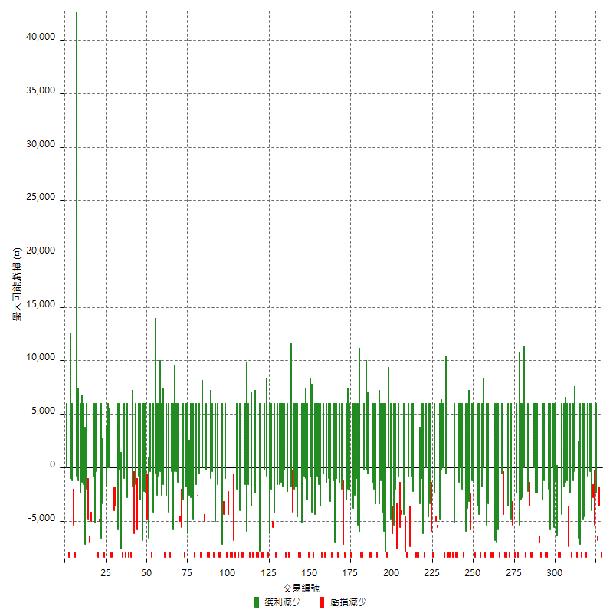

最大虧損幅度

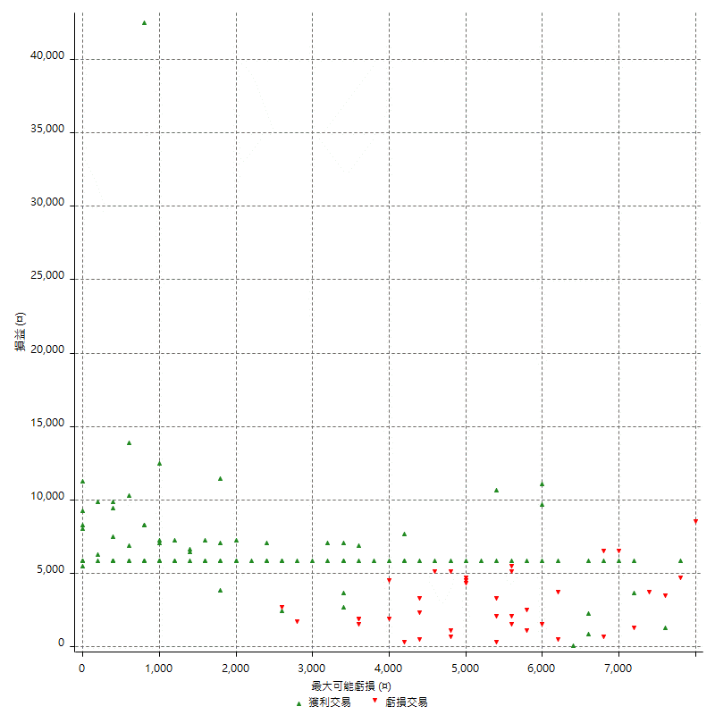

最大虧損幅度 (%)

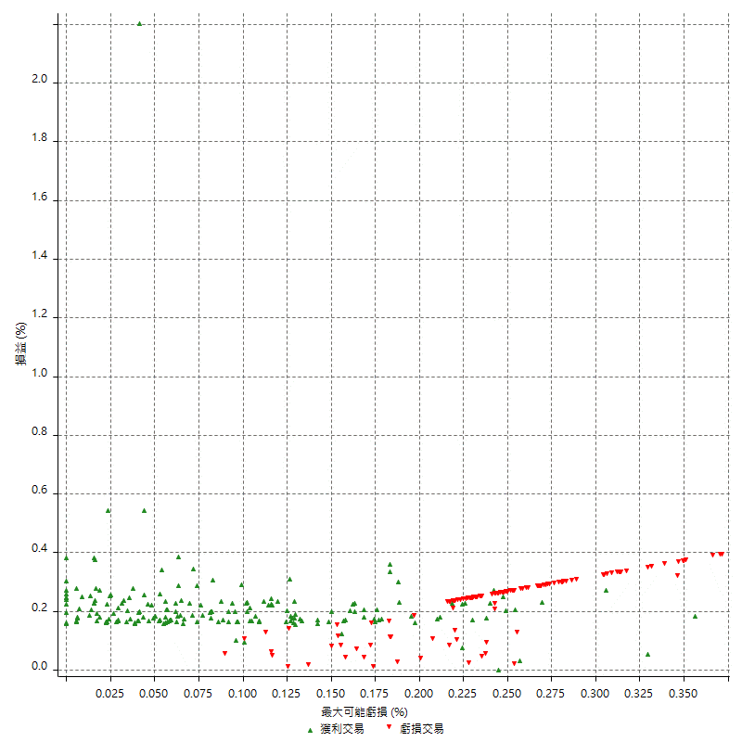

最大可能獲利

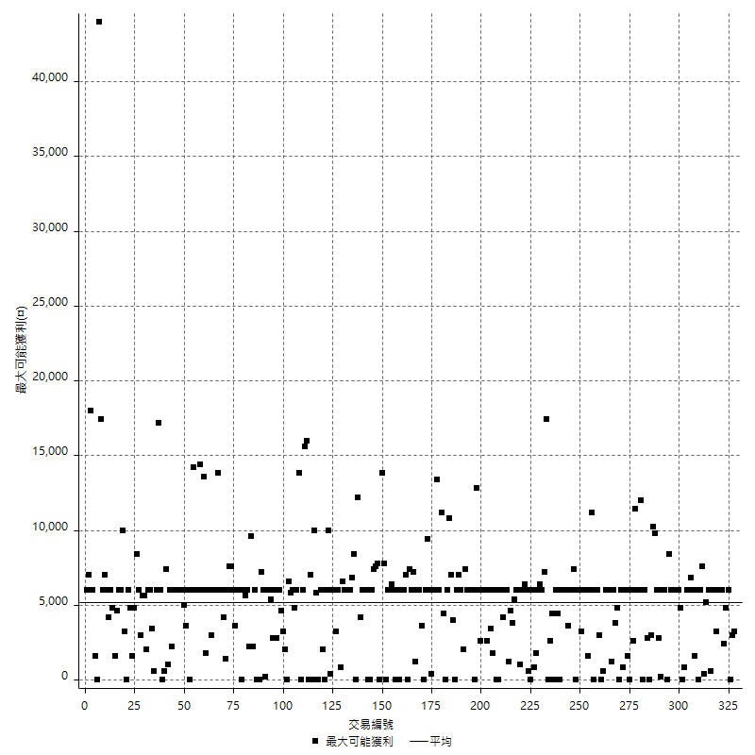

獲利的損益

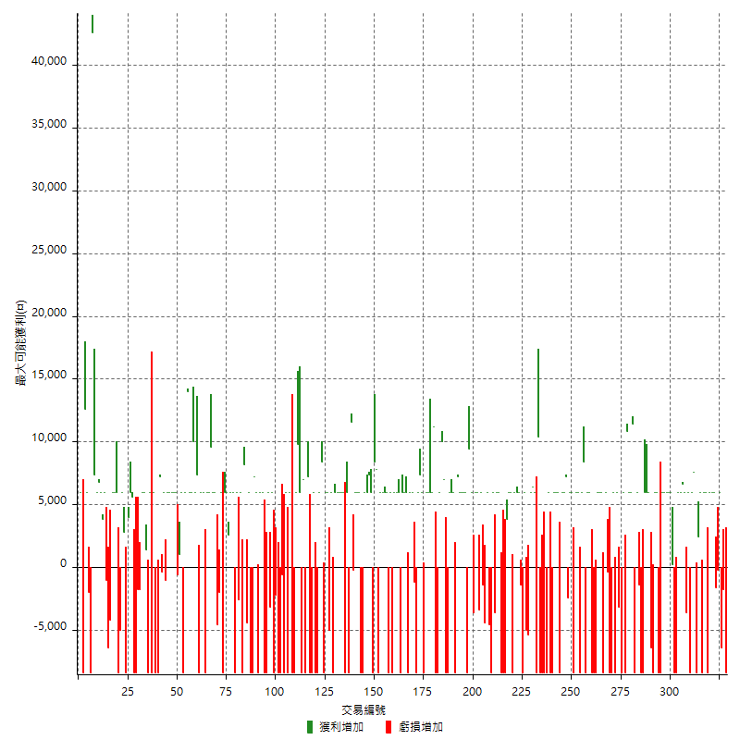

最大獲利幅度

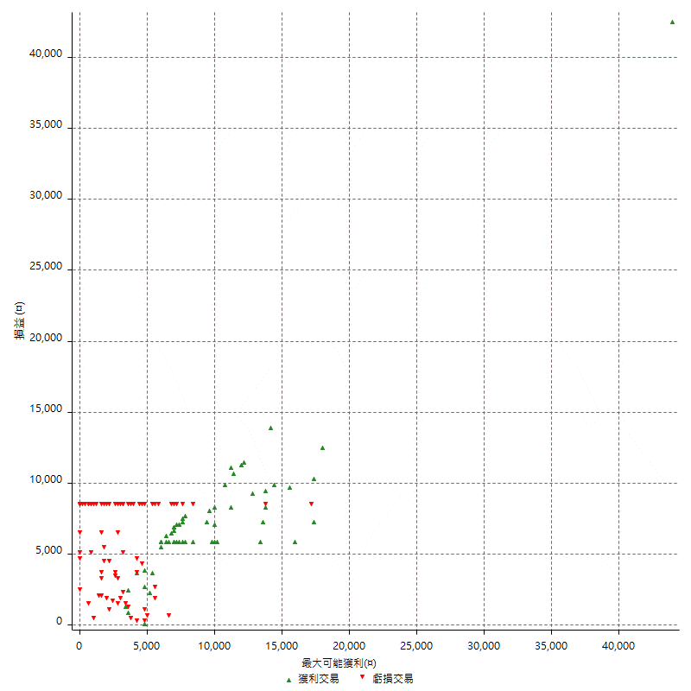

最大獲利幅度 (%)

週期性分析
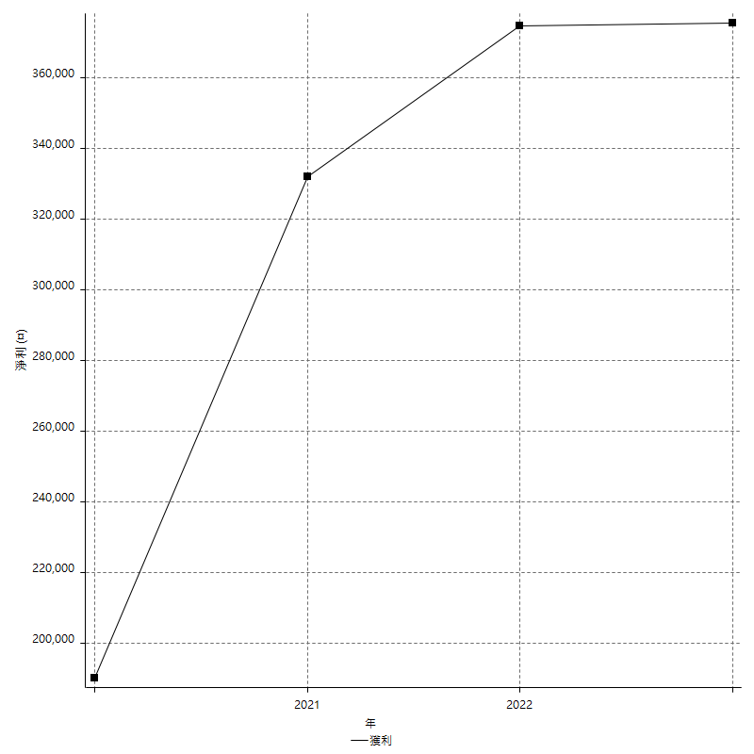
Daily Period Analysis

期間 | 獲利(¤) | 獲利(%) | 毛利 | 毛損 | 交易次數 | 勝率
2023-03-07 | -8400 | -1.4383561644 | 0 | -8400 | 1 | 0
2023-03-02 | -1800 | -0.30727210652 | 0 | -1800 | 1 | 0
2023-03-01 | -6400 | -1.0807159743 | 0 | -6400 | 1 | 0
2023-02-24 | 6000 | 1.0235414534 | 6000 | 0 | 1 | 100
2023-02-21 | -200 | -0.034106412005 | 0 | -200 | 1 | 0
2023-02-09 | -1600 | -0.27210884354 | 0 | -1600 | 1 | 0
2023-02-07 | 12000 | 2.0833333333 | 12000 | 0 | 2 | 100
2023-01-17 | 6000 | 1.0526315789 | 6000 | 0 | 1 | 100
2023-01-06 | -2400 | -0.41928721174 | 6000 | -8400 | 2 | 50
2023-01-04 | -2400 | -0.41753653445 | 6000 | -8400 | 2 | 50
2022-12-19 | 6000 | 1.0548523207 | 6000 | 0 | 1 | 100
2022-12-15 | 2400 | 0.42372881356 | 2400 | 0 | 1 | 100
2022-12-14 | -8400 | -1.4613778706 | 0 | -8400 | 1 | 0
2022-12-13 | 7600 | 1.3399153738 | 7600 | 0 | 1 | 100
2022-12-07 | 6000 | 1.0691375624 | 6000 | 0 | 1 | 100
2022-12-05 | -8400 | -1.4747191011 | 0 | -8400 | 1 | 0
2022-11-29 | 6000 | 1.0645848119 | 6000 | 0 | 1 | 100
2022-11-22 | -3600 | -0.63469675599 | 0 | -3600 | 1 | 0
2022-11-18 | 12600 | 2.2719076812 | 12600 | 0 | 2 | 100
2022-11-17 | 6000 | 1.0936930368 | 6000 | 0 | 1 | 100
2022-11-16 | 6000 | 1.1057869517 | 6000 | 0 | 1 | 100
2022-11-14 | -8400 | -1.5245009074 | 0 | -8400 | 1 | 0
2022-11-04 | -8400 | -1.5016088666 | 0 | -8400 | 1 | 0
2022-11-02 | 6200 | 1.1207519884 | 6200 | 0 | 2 | 100
2022-10-26 | 6000 | 1.0964912281 | 6000 | 0 | 1 | 100
2022-10-24 | 6000 | 1.1086474501 | 6000 | 0 | 1 | 100
2022-10-21 | 6000 | 1.1210762332 | 6000 | 0 | 1 | 100
2022-10-19 | -2400 | -0.44642857143 | 6000 | -8400 | 2 | 50
2022-10-18 | -2400 | -0.44444444444 | 6000 | -8400 | 2 | 50
2022-10-12 | 6000 | 1.1235955056 | 6000 | 0 | 1 | 100
2022-09-15 | -8400 | -1.5486725664 | 0 | -8400 | 1 | 0
2022-09-08 | -6400 | -1.166180758 | 0 | -6400 | 1 | 0
2022-09-06 | 6000 | 1.1053795136 | 6000 | 0 | 1 | 100
2022-09-05 | 6000 | 1.1177347243 | 6000 | 0 | 1 | 100
2022-09-02 | 6000 | 1.130369254 | 6000 | 0 | 1 | 100
2022-08-30 | -8400 | -1.5578635015 | 0 | -8400 | 1 | 0
2022-08-19 | -8400 | -1.5339663988 | 0 | -8400 | 1 | 0
2022-08-17 | 4600 | 0.84714548803 | 6000 | -1400 | 2 | 50
2022-08-09 | -8400 | -1.5233949946 | 0 | -8400 | 1 | 0
2022-08-04 | 11400 | 2.1111111111 | 11400 | 0 | 1 | 100
2022-08-03 | 12000 | 2.2727272727 | 12000 | 0 | 2 | 100
2022-07-27 | 10800 | 2.0881670534 | 10800 | 0 | 1 | 100
2022-07-25 | -8400 | -1.598173516 | 0 | -8400 | 1 | 0
2022-07-22 | 6000 | 1.1547344111 | 6000 | 0 | 1 | 100
2022-07-21 | -8400 | -1.5909090909 | 0 | -8400 | 1 | 0
2022-07-19 | 2800 | 0.5331302361 | 6000 | -3200 | 2 | 50
2022-07-15 | -2400 | -0.45489006823 | 6000 | -8400 | 2 | 50
2022-07-14 | -8400 | -1.5671641791 | 0 | -8400 | 1 | 0
2022-06-24 | -8400 | -1.5429831007 | 0 | -8400 | 1 | 0
2022-06-15 | 5600 | 1.0393466964 | 6000 | -400 | 2 | 50
2022-06-14 | -8400 | -1.5350877193 | 0 | -8400 | 1 | 0
2022-06-06 | 6000 | 1.1086474501 | 6000 | 0 | 1 | 100
2022-06-01 | 6000 | 1.1210762332 | 6000 | 0 | 1 | 100
2022-05-26 | 6000 | 1.1337868481 | 6000 | 0 | 1 | 100
2022-05-25 | -8400 | -1.5625 | 0 | -8400 | 1 | 0
2022-05-23 | -8400 | -1.5384615385 | 0 | -8400 | 1 | 0
2022-05-16 | -2400 | -0.43763676149 | 6000 | -8400 | 2 | 50
2022-05-11 | 6000 | 1.1061946903 | 6000 | 0 | 1 | 100
2022-04-26 | 0 | 0 | 8400 | -8400 | 2 | 50
2022-04-21 | 6000 | 1.1185682327 | 6000 | 0 | 1 | 100
2022-04-20 | -8400 | -1.5418502203 | 0 | -8400 | 1 | 0
2022-04-14 | 12000 | 2.2522522523 | 12000 | 0 | 2 | 100
2022-04-08 | -2400 | -0.44843049327 | 6000 | -8400 | 2 | 50
2022-03-31 | 6000 | 1.1337868481 | 6000 | 0 | 1 | 100
2022-03-24 | -2400 | -0.45146726862 | 0 | -2400 | 1 | 0
2022-03-18 | 13200 | 2.5462962963 | 13200 | 0 | 2 | 100
2022-03-16 | 6000 | 1.1709601874 | 6000 | 0 | 1 | 100
2022-02-21 | -2400 | -0.4662004662 | 6000 | -8400 | 2 | 50
2022-02-18 | 6000 | 1.179245283 | 6000 | 0 | 1 | 100
2022-02-10 | 6000 | 1.1933174224 | 6000 | 0 | 1 | 100
2022-01-26 | -8400 | -1.6431924883 | 0 | -8400 | 1 | 0
2022-01-24 | -8400 | -1.6166281755 | 0 | -8400 | 1 | 0
2022-01-20 | 6000 | 1.1682242991 | 6000 | 0 | 1 | 100
2022-01-18 | -8400 | -1.6091954023 | 0 | -8400 | 1 | 0
2022-01-13 | -16800 | -3.1180400891 | 0 | -16800 | 2 | 0
2022-01-11 | 2000 | 0.37257824143 | 10400 | -8400 | 2 | 50
2022-01-10 | -2400 | -0.44510385757 | 6000 | -8400 | 2 | 50
2022-01-05 | 12400 | 2.3538344723 | 12400 | 0 | 2 | 100
2022-01-03 | -5400 | -1.0146561443 | 0 | -5400 | 1 | 0
2021-12-29 | 1000 | 0.18825301205 | 6000 | -5000 | 2 | 50
2021-12-27 | -8400 | -1.5567086731 | 0 | -8400 | 1 | 0
2021-12-22 | -1400 | -0.25878003697 | 0 | -1400 | 1 | 0
2021-12-15 | 6000 | 1.1214953271 | 6000 | 0 | 1 | 100
2021-12-09 | 12000 | 2.2944550669 | 12000 | 0 | 2 | 100
2021-12-07 | -8400 | -1.5807301468 | 0 | -8400 | 1 | 0
2021-12-06 | 12000 | 2.3103581055 | 12000 | 0 | 2 | 100
2021-12-03 | 3800 | 0.73700543057 | 3800 | 0 | 1 | 100
2021-12-02 | -8400 | -1.6030534351 | 0 | -8400 | 1 | 0
2021-12-01 | -8400 | -1.5777610819 | 0 | -8400 | 1 | 0
2021-11-29 | -8400 | -1.5532544379 | 0 | -8400 | 1 | 0
2021-11-25 | 6000 | 1.1219147345 | 6000 | 0 | 1 | 100
2021-11-24 | 6000 | 1.1346444781 | 6000 | 0 | 1 | 100
2021-11-22 | 2400 | 0.45592705167 | 6000 | -3600 | 2 | 50
2021-11-18 | -8400 | -1.5706806283 | 0 | -8400 | 1 | 0
2021-11-17 | 1400 | 0.2624671916 | 6000 | -4600 | 2 | 50
2021-11-16 | -5800 | -1.0756676558 | 0 | -5800 | 2 | 0
2021-11-12 | 6000 | 1.1252813203 | 6000 | 0 | 1 | 100
2021-11-05 | -3400 | -0.63361908312 | 0 | -3400 | 1 | 0
2021-11-03 | 6000 | 1.130795326 | 6000 | 0 | 1 | 100
2021-10-28 | 6000 | 1.1437285551 | 6000 | 0 | 1 | 100
2021-10-25 | -3600 | -0.68156001515 | 0 | -3600 | 1 | 0
2021-10-22 | 15400 | 3.0031201248 | 15400 | 0 | 2 | 100
2021-10-21 | -8400 | -1.6116653876 | 0 | -8400 | 1 | 0
2021-10-20 | 6000 | 1.1645962733 | 6000 | 0 | 1 | 100
2021-10-18 | 6000 | 1.1783189317 | 6000 | 0 | 1 | 100
2021-10-14 | 6000 | 1.1923688394 | 6000 | 0 | 1 | 100
2021-10-08 | 6000 | 1.2067578439 | 6000 | 0 | 1 | 100
2021-10-05 | 7200 | 1.4693877551 | 7200 | 0 | 1 | 100
2021-09-17 | -8400 | -1.6853932584 | 0 | -8400 | 1 | 0
2021-09-14 | 6000 | 1.2185215272 | 6000 | 0 | 1 | 100
2021-09-13 | 6000 | 1.2335526316 | 6000 | 0 | 1 | 100
2021-09-09 | -2400 | -0.49099836334 | 6000 | -8400 | 2 | 50
2021-09-06 | -8400 | -1.6894609815 | 0 | -8400 | 1 | 0
2021-09-02 | 17000 | 3.5401915868 | 17000 | 0 | 2 | 100
2021-09-01 | -2400 | -0.49730625777 | 6000 | -8400 | 2 | 50
2021-08-27 | -8400 | -1.7107942974 | 0 | -8400 | 1 | 0
2021-08-20 | 11200 | 2.3343059608 | 11200 | 0 | 1 | 100
2021-08-12 | 12000 | 2.5651988029 | 12000 | 0 | 2 | 100
2021-08-05 | 6000 | 1.2992637505 | 6000 | 0 | 1 | 100
2021-08-03 | 6000 | 1.3163668276 | 6000 | 0 | 1 | 100
2021-08-02 | -2400 | -0.52378873854 | 6000 | -8400 | 2 | 50
2021-07-26 | 7400 | 1.6415261757 | 7400 | 0 | 1 | 100
2021-07-23 | 6000 | 1.3489208633 | 6000 | 0 | 1 | 100
2021-07-22 | -8400 | -1.8534863195 | 0 | -8400 | 1 | 0
2021-07-15 | -1200 | -0.26408450704 | 0 | -1200 | 1 | 0
2021-07-07 | 6000 | 1.3380909902 | 6000 | 0 | 1 | 100
2021-07-06 | 6000 | 1.356238698 | 6000 | 0 | 1 | 100
2021-07-02 | -2400 | -0.53956834532 | 6000 | -8400 | 2 | 50
2021-07-01 | 12000 | 2.7726432532 | 12000 | 0 | 2 | 100
2021-06-28 | -2400 | -0.55147058824 | 6000 | -8400 | 2 | 50
2021-06-22 | 6000 | 1.3979496738 | 6000 | 0 | 1 | 100
2021-06-18 | -2400 | -0.55607043559 | 6000 | -8400 | 2 | 50
2021-06-16 | 6000 | 1.4097744361 | 6000 | 0 | 1 | 100
2021-06-10 | -8400 | -1.935483871 | 0 | -8400 | 1 | 0
2021-06-08 | 6000 | 1.4018691589 | 6000 | 0 | 1 | 100
2021-06-02 | 6000 | 1.4218009479 | 6000 | 0 | 1 | 100
2021-05-26 | 12000 | 2.9268292683 | 12000 | 0 | 2 | 100
2021-05-24 | -600 | -0.14612761812 | 7800 | -8400 | 2 | 50
2021-05-19 | 0 | 0 | 8400 | -8400 | 2 | 50
2021-05-06 | 6000 | 1.4829461196 | 6000 | 0 | 1 | 100
2021-05-05 | 7400 | 1.863041289 | 7400 | 0 | 1 | 100
2021-04-28 | 6000 | 1.5337423313 | 6000 | 0 | 1 | 100
2021-04-27 | 6000 | 1.5576323988 | 6000 | 0 | 1 | 100
2021-04-23 | -8400 | -2.1341463415 | 0 | -8400 | 1 | 0
2021-04-20 | -2400 | -0.60606060606 | 6000 | -8400 | 2 | 50
2021-04-16 | 6000 | 1.5384615385 | 6000 | 0 | 1 | 100
2021-04-14 | 6000 | 1.5625 | 6000 | 0 | 1 | 100
2021-04-07 | 11400 | 3.0595813205 | 11600 | -200 | 2 | 50
2021-04-01 | -8400 | -2.2047244094 | 0 | -8400 | 1 | 0
2021-03-31 | 6000 | 1.6 | 6000 | 0 | 1 | 100
2021-03-30 | -8400 | -2.1909233177 | 0 | -8400 | 1 | 0
2021-03-25 | 12000 | 3.2310177706 | 12000 | 0 | 2 | 100
2021-03-23 | 6000 | 1.6420361248 | 6000 | 0 | 1 | 100
2021-03-17 | 12000 | 3.3955857385 | 12000 | 0 | 2 | 100
2021-03-15 | -2400 | -0.67453625632 | 6000 | -8400 | 2 | 50
2021-03-12 | -5000 | -1.3858093126 | 0 | -5000 | 1 | 0
2021-03-10 | 6000 | 1.6910935738 | 6000 | 0 | 1 | 100
2021-03-08 | 6000 | 1.7201834862 | 6000 | 0 | 1 | 100
2021-03-03 | 0 | 0 | 8400 | -8400 | 2 | 50
2021-02-25 | 6000 | 1.7502917153 | 6000 | 0 | 1 | 100
2021-02-23 | -16800 | -4.6718576196 | 0 | -16800 | 2 | 0
2021-02-22 | 6000 | 1.6968325792 | 6000 | 0 | 1 | 100
2021-02-18 | -16800 | -4.535637149 | 0 | -16800 | 2 | 0
2021-02-03 | 7200 | 1.9823788546 | 7200 | 0 | 1 | 100
2021-02-01 | -8400 | -2.2604951561 | 0 | -8400 | 1 | 0
2021-01-29 | 7000 | 1.9199122326 | 7000 | 0 | 1 | 100
2021-01-27 | -8400 | -2.2520107239 | 0 | -8400 | 1 | 0
2021-01-26 | 15800 | 4.4232922732 | 15800 | 0 | 2 | 100
2021-01-25 | 6000 | 1.708428246 | 6000 | 0 | 1 | 100
2021-01-20 | -8400 | -2.3359288098 | 0 | -8400 | 1 | 0
2021-01-15 | -8400 | -2.2826086957 | 0 | -8400 | 1 | 0
2021-01-14 | 6000 | 1.6574585635 | 6000 | 0 | 1 | 100
2021-01-12 | -8400 | -2.2678185745 | 0 | -8400 | 1 | 0
2021-01-11 | -2400 | -0.64377682403 | 6000 | -8400 | 2 | 50
2021-01-05 | -9000 | -2.3572551074 | 0 | -9000 | 2 | 0
2021-01-04 | -8400 | -2.1527421835 | 0 | -8400 | 1 | 0
2020-12-31 | -2200 | -0.56065239551 | 0 | -2200 | 1 | 0
2020-12-30 | -8400 | -2.0958083832 | 0 | -8400 | 1 | 0
2020-12-29 | 6000 | 1.5197568389 | 6000 | 0 | 1 | 100
2020-12-25 | -3200 | -0.8040201005 | 0 | -3200 | 1 | 0
2020-12-23 | 6000 | 1.5306122449 | 6000 | 0 | 1 | 100
2020-12-22 | -8400 | -2.0979020979 | 0 | -8400 | 1 | 0
2020-12-21 | -8400 | -2.0547945205 | 0 | -8400 | 1 | 0
2020-12-18 | 12000 | 3.0241935484 | 12000 | 0 | 2 | 100
2020-12-08 | -2400 | -0.60120240481 | 6000 | -8400 | 2 | 50
2020-12-07 | 7200 | 1.8367346939 | 7200 | 0 | 1 | 100
2020-12-03 | -8400 | -2.0979020979 | 0 | -8400 | 1 | 0
2020-11-27 | -8400 | -2.0547945205 | 0 | -8400 | 1 | 0
2020-11-24 | 6000 | 1.4895729891 | 6000 | 0 | 1 | 100
2020-11-18 | -4400 | -1.0805500982 | 0 | -4400 | 1 | 0
2020-11-12 | 8200 | 2.0551378446 | 8200 | 0 | 1 | 100
2020-11-11 | -8400 | -2.0618556701 | 0 | -8400 | 1 | 0
2020-11-06 | 6000 | 1.4947683109 | 6000 | 0 | 1 | 100
2020-11-05 | 3400 | 0.85427135678 | 6000 | -2600 | 2 | 50
2020-11-04 | -2400 | -0.5994005994 | 6000 | -8400 | 2 | 50
2020-11-02 | 6000 | 1.5212981744 | 6000 | 0 | 1 | 100
2020-10-26 | 8600 | 2.2291342665 | 8600 | 0 | 2 | 100
2020-10-20 | 6000 | 1.579778831 | 6000 | 0 | 1 | 100
2020-10-16 | -8400 | -2.1638330757 | 0 | -8400 | 1 | 0
2020-10-14 | 6000 | 1.5698587127 | 6000 | 0 | 1 | 100
2020-10-12 | -2000 | -0.52056220718 | 0 | -2000 | 1 | 0
2020-10-07 | -4600 | -1.183127572 | 0 | -4600 | 1 | 0
2020-09-29 | 6000 | 1.5673981191 | 6000 | 0 | 1 | 100
2020-09-25 | 6000 | 1.5923566879 | 6000 | 0 | 1 | 100
2020-09-23 | 9600 | 2.614379085 | 9600 | 0 | 1 | 100
2020-09-21 | 6000 | 1.6611295681 | 6000 | 0 | 1 | 100
2020-09-18 | 6000 | 1.6891891892 | 6000 | 0 | 1 | 100
2020-09-15 | -8400 | -2.3102310231 | 0 | -8400 | 1 | 0
2020-09-03 | 6000 | 1.677852349 | 6000 | 0 | 1 | 100
2020-09-02 | 6000 | 1.7064846416 | 6000 | 0 | 1 | 100
2020-09-01 | -1000 | -0.28360748724 | 7400 | -8400 | 2 | 50
2020-08-31 | 6000 | 1.731102135 | 6000 | 0 | 1 | 100
2020-08-27 | 16000 | 4.8396854204 | 16000 | 0 | 2 | 100
2020-08-26 | 20000 | 6.4391500322 | 20000 | 0 | 2 | 100
2020-08-19 | 6000 | 1.9697964544 | 6000 | 0 | 1 | 100
2020-08-14 | -8400 | -2.6837060703 | 0 | -8400 | 1 | 0
2020-08-13 | 6000 | 1.9543973941 | 6000 | 0 | 1 | 100
2020-08-11 | 1000 | 0.32679738562 | 1000 | 0 | 1 | 100
2020-08-06 | 5400 | 1.7964071856 | 6000 | -600 | 2 | 50
2020-07-31 | 12000 | 4.158004158 | 12000 | 0 | 2 | 100
2020-07-29 | 6000 | 2.1231422505 | 6000 | 0 | 1 | 100
2020-07-24 | 6000 | 2.169197397 | 6000 | 0 | 1 | 100
2020-07-22 | 5000 | 1.8409425626 | 6000 | -1000 | 2 | 50
2020-07-15 | -400 | -0.14705882353 | 0 | -400 | 1 | 0
2020-07-14 | 7200 | 2.7190332326 | 7200 | 0 | 1 | 100
2020-07-09 | -8400 | -3.074670571 | 0 | -8400 | 1 | 0
2020-07-08 | -8400 | -2.9829545455 | 0 | -8400 | 1 | 0
2020-07-07 | 6000 | 2.1770682148 | 6000 | 0 | 1 | 100
2020-06-23 | -8400 | -2.9577464789 | 0 | -8400 | 1 | 0
2020-06-22 | -2400 | -0.83798882682 | 6000 | -8400 | 2 | 50
2020-06-17 | 1400 | 0.49122807018 | 1400 | 0 | 1 | 100
2020-06-11 | 12000 | 4.3956043956 | 12000 | 0 | 2 | 100
2020-06-09 | -3600 | -1.3015184382 | 0 | -3600 | 2 | 0
2020-06-08 | -8400 | -2.9473684211 | 0 | -8400 | 1 | 0
2020-06-05 | -8400 | -2.8629856851 | 0 | -8400 | 1 | 0
2020-06-04 | 11600 | 4.1163946061 | 11600 | 0 | 2 | 100
2020-05-27 | 4000 | 1.4398848092 | 4000 | 0 | 1 | 100
2020-05-25 | -8400 | -2.9350104822 | 0 | -8400 | 1 | 0
2020-05-20 | 2800 | 0.98800282287 | 2800 | 0 | 1 | 100
2020-05-18 | 6000 | 2.1629416006 | 6000 | 0 | 1 | 100
2020-05-13 | -5000 | -1.7705382436 | 0 | -5000 | 1 | 0
2020-05-07 | -2400 | -0.84269662921 | 6000 | -8400 | 2 | 50
2020-05-06 | 6000 | 2.1520803443 | 6000 | 0 | 1 | 100
2020-04-28 | 6000 | 2.1994134897 | 6000 | 0 | 1 | 100
2020-04-16 | -4200 | -1.5162454874 | 0 | -4200 | 1 | 0
2020-04-10 | -6400 | -2.2582921665 | 0 | -6400 | 1 | 0
2020-04-09 | 5000 | 1.7959770115 | 6000 | -1000 | 2 | 50
2020-04-08 | 3800 | 1.3838310269 | 3800 | 0 | 1 | 100
2020-04-01 | 6000 | 2.2338049144 | 6000 | 0 | 1 | 100
2020-03-27 | 6800 | 2.5974025974 | 6800 | 0 | 1 | 100
2020-03-18 | 13400 | 5.3945249597 | 13400 | 0 | 2 | 100
2020-03-17 | 42600 | 20.699708455 | 42600 | 0 | 1 | 100
2020-03-10 | -8400 | -3.9215686275 | 0 | -8400 | 1 | 0
2020-03-04 | 4000 | 1.9029495718 | 6000 | -2000 | 2 | 50
2020-02-27 | 12600 | 6.3765182186 | 12600 | 0 | 1 | 100
2020-02-14 | -8400 | -4.0776699029 | 0 | -8400 | 1 | 0
2020-02-13 | 6000 | 3 | 6000 | 0 | 1 | 100

Daily Rolling Period Analysis

期間 | 獲利(¤) | 獲利(%) | 毛利 | 毛損 | 交易次數 | 勝率
當日 - 2023/3/7 | -8400 | -0.30719719134 | 0 | -8400 | 1 | 0
2023/3/6 - 2023/3/7 | -8400 | -0.30719719134 | 0 | -8400 | 1 | 0
2023/3/5 - 2023/3/7 | -8400 | -0.30719719134 | 0 | -8400 | 1 | 0
2023/3/4 - 2023/3/7 | -8400 | -0.30719719134 | 0 | -8400 | 1 | 0
2023/3/3 - 2023/3/7 | -8400 | -0.30719719134 | 0 | -8400 | 1 | 0
2023/3/2 - 2023/3/7 | -10200 | -0.37302516091 | 0 | -10200 | 2 | 0
2023/3/1 - 2023/3/7 | -16600 | -0.60708016384 | 0 | -16600 | 3 | 0
2023/2/28 - 2023/3/7 | -16600 | -0.60708016384 | 0 | -16600 | 3 | 0
2023/2/27 - 2023/3/7 | -16600 | -0.60708016384 | 0 | -16600 | 3 | 0
2023/2/26 - 2023/3/7 | -16600 | -0.60708016384 | 0 | -16600 | 3 | 0
2023/2/25 - 2023/3/7 | -16600 | -0.60708016384 | 0 | -16600 | 3 | 0
2023/2/24 - 2023/3/7 | -10600 | -0.38936232736 | 6000 | -16600 | 4 | 25
2023/2/23 - 2023/3/7 | -10600 | -0.38936232736 | 6000 | -16600 | 4 | 25
2023/2/22 - 2023/3/7 | -10600 | -0.38936232736 | 6000 | -16600 | 4 | 25
2023/2/21 - 2023/3/7 | -10800 | -0.39670878636 | 6000 | -16800 | 5 | 20
2023/2/20 - 2023/3/7 | -10800 | -0.39670878636 | 6000 | -16800 | 5 | 20
2023/2/19 - 2023/3/7 | -10800 | -0.39670878636 | 6000 | -16800 | 5 | 20
2023/2/18 - 2023/3/7 | -10800 | -0.39670878636 | 6000 | -16800 | 5 | 20
2023/2/17 - 2023/3/7 | -10800 | -0.39670878636 | 6000 | -16800 | 5 | 20
2023/2/16 - 2023/3/7 | -10800 | -0.39670878636 | 6000 | -16800 | 5 | 20
2023/2/15 - 2023/3/7 | -10800 | -0.39670878636 | 6000 | -16800 | 5 | 20
2023/2/14 - 2023/3/7 | -10800 | -0.39670878636 | 6000 | -16800 | 5 | 20
2023/2/13 - 2023/3/7 | -10800 | -0.39670878636 | 6000 | -16800 | 5 | 20
2023/2/12 - 2023/3/7 | -10800 | -0.39670878636 | 6000 | -16800 | 5 | 20
2023/2/11 - 2023/3/7 | -10800 | -0.39670878636 | 6000 | -16800 | 5 | 20
2023/2/10 - 2023/3/7 | -10800 | -0.39670878636 | 6000 | -16800 | 5 | 20
2023/2/9 - 2023/3/7 | -12400 | -0.45548045842 | 6000 | -18400 | 6 | 16.666666667
2023/2/8 - 2023/3/7 | -12400 | -0.45548045842 | 6000 | -18400 | 6 | 16.666666667
2023/2/7 - 2023/3/7 | -400 | -0.01482359917 | 18000 | -18400 | 8 | 37.5
2023/2/6 - 2023/3/7 | -400 | -0.01482359917 | 18000 | -18400 | 8 | 37.5
2023/2/5 - 2023/3/7 | -400 | -0.01482359917 | 18000 | -18400 | 8 | 37.5
2023/2/4 - 2023/3/7 | -400 | -0.01482359917 | 18000 | -18400 | 8 | 37.5
2023/2/3 - 2023/3/7 | -400 | -0.01482359917 | 18000 | -18400 | 8 | 37.5
2023/2/2 - 2023/3/7 | -400 | -0.01482359917 | 18000 | -18400 | 8 | 37.5
2023/2/1 - 2023/3/7 | -400 | -0.01482359917 | 18000 | -18400 | 8 | 37.5
2023/1/31 - 2023/3/7 | -400 | -0.01482359917 | 18000 | -18400 | 8 | 37.5
2023/1/30 - 2023/3/7 | -400 | -0.01482359917 | 18000 | -18400 | 8 | 37.5
2023/1/29 - 2023/3/7 | -400 | -0.01482359917 | 18000 | -18400 | 8 | 37.5
2023/1/28 - 2023/3/7 | -400 | -0.01482359917 | 18000 | -18400 | 8 | 37.5
2023/1/27 - 2023/3/7 | -400 | -0.01482359917 | 18000 | -18400 | 8 | 37.5
2023/1/26 - 2023/3/7 | -400 | -0.01482359917 | 18000 | -18400 | 8 | 37.5
2023/1/25 - 2023/3/7 | -400 | -0.01482359917 | 18000 | -18400 | 8 | 37.5
2023/1/24 - 2023/3/7 | -400 | -0.01482359917 | 18000 | -18400 | 8 | 37.5
2023/1/23 - 2023/3/7 | -400 | -0.01482359917 | 18000 | -18400 | 8 | 37.5
2023/1/22 - 2023/3/7 | -400 | -0.01482359917 | 18000 | -18400 | 8 | 37.5
2023/1/21 - 2023/3/7 | -400 | -0.01482359917 | 18000 | -18400 | 8 | 37.5
2023/1/20 - 2023/3/7 | -400 | -0.01482359917 | 18000 | -18400 | 8 | 37.5
2023/1/19 - 2023/3/7 | -400 | -0.01482359917 | 18000 | -18400 | 8 | 37.5
2023/1/18 - 2023/3/7 | -400 | -0.01482359917 | 18000 | -18400 | 8 | 37.5
2023/1/17 - 2023/3/7 | 5600 | 0.20845741513 | 24000 | -18400 | 9 | 44.444444444
2023/1/16 - 2023/3/7 | 5600 | 0.20845741513 | 24000 | -18400 | 9 | 44.444444444
2023/1/15 - 2023/3/7 | 5600 | 0.20845741513 | 24000 | -18400 | 9 | 44.444444444
2023/1/14 - 2023/3/7 | 5600 | 0.20845741513 | 24000 | -18400 | 9 | 44.444444444
2023/1/13 - 2023/3/7 | 5600 | 0.20845741513 | 24000 | -18400 | 9 | 44.444444444
2023/1/12 - 2023/3/7 | 5600 | 0.20845741513 | 24000 | -18400 | 9 | 44.444444444
2023/1/11 - 2023/3/7 | 5600 | 0.20845741513 | 24000 | -18400 | 9 | 44.444444444
2023/1/10 - 2023/3/7 | 5600 | 0.20845741513 | 24000 | -18400 | 9 | 44.444444444
2023/1/9 - 2023/3/7 | 5600 | 0.20845741513 | 24000 | -18400 | 9 | 44.444444444
2023/1/8 - 2023/3/7 | 5600 | 0.20845741513 | 24000 | -18400 | 9 | 44.444444444
2023/1/7 - 2023/3/7 | 5600 | 0.20845741513 | 24000 | -18400 | 9 | 44.444444444
2023/1/6 - 2023/3/7 | 3200 | 0.11965300628 | 30000 | -26800 | 11 | 45.454545454
2023/1/5 - 2023/3/7 | 3200 | 0.11965300628 | 30000 | -26800 | 11 | 45.454545454
2023/1/4 - 2023/3/7 | 800 | 0.030048076923 | 36000 | -35200 | 13 | 46.153846154
2023/1/3 - 2023/3/7 | 800 | 0.030048076923 | 36000 | -35200 | 13 | 46.153846154
2023/1/2 - 2023/3/7 | 800 | 0.030048076923 | 36000 | -35200 | 13 | 46.153846154
2023/1/1 - 2023/3/7 | 800 | 0.030048076923 | 36000 | -35200 | 13 | 46.153846154
2022/12/31 - 2023/3/7 | 800 | 0.030048076923 | 36000 | -35200 | 13 | 46.153846154
2022/12/30 - 2023/3/7 | 800 | 0.030048076923 | 36000 | -35200 | 13 | 46.153846154
2022/12/29 - 2023/3/7 | 800 | 0.030048076923 | 36000 | -35200 | 13 | 46.153846154
2022/12/28 - 2023/3/7 | 800 | 0.030048076923 | 36000 | -35200 | 13 | 46.153846154
2022/12/27 - 2023/3/7 | 800 | 0.030048076923 | 36000 | -35200 | 13 | 46.153846154
2022/12/26 - 2023/3/7 | 800 | 0.030048076923 | 36000 | -35200 | 13 | 46.153846154
2022/12/25 - 2023/3/7 | 800 | 0.030048076923 | 36000 | -35200 | 13 | 46.153846154
2022/12/24 - 2023/3/7 | 800 | 0.030048076923 | 36000 | -35200 | 13 | 46.153846154
2022/12/23 - 2023/3/7 | 800 | 0.030048076923 | 36000 | -35200 | 13 | 46.153846154
2022/12/22 - 2023/3/7 | 800 | 0.030048076923 | 36000 | -35200 | 13 | 46.153846154
2022/12/21 - 2023/3/7 | 800 | 0.030048076923 | 36000 | -35200 | 13 | 46.153846154
2022/12/20 - 2023/3/7 | 800 | 0.030048076923 | 36000 | -35200 | 13 | 46.153846154
2022/12/19 - 2023/3/7 | 6800 | 0.25656504679 | 42000 | -35200 | 14 | 50
2022/12/18 - 2023/3/7 | 6800 | 0.25656504679 | 42000 | -35200 | 14 | 50
2022/12/17 - 2023/3/7 | 6800 | 0.25656504679 | 42000 | -35200 | 14 | 50
2022/12/16 - 2023/3/7 | 6800 | 0.25656504679 | 42000 | -35200 | 14 | 50
2022/12/15 - 2023/3/7 | 9200 | 0.3477472029 | 44400 | -35200 | 15 | 53.333333333
2022/12/14 - 2023/3/7 | 800 | 0.030238887209 | 44400 | -43600 | 16 | 50
2022/12/13 - 2023/3/7 | 8400 | 0.31934306569 | 52000 | -43600 | 17 | 52.941176471
2022/12/12 - 2023/3/7 | 8400 | 0.31934306569 | 52000 | -43600 | 17 | 52.941176471
2022/12/11 - 2023/3/7 | 8400 | 0.31934306569 | 52000 | -43600 | 17 | 52.941176471
2022/12/10 - 2023/3/7 | 8400 | 0.31934306569 | 52000 | -43600 | 17 | 52.941176471
2022/12/9 - 2023/3/7 | 8400 | 0.31934306569 | 52000 | -43600 | 17 | 52.941176471
2022/12/8 - 2023/3/7 | 8400 | 0.31934306569 | 52000 | -43600 | 17 | 52.941176471
2022/12/7 - 2023/3/7 | 14400 | 0.54995417049 | 58000 | -43600 | 18 | 55.555555556
2022/12/6 - 2023/3/7 | 14400 | 0.54995417049 | 58000 | -43600 | 18 | 55.555555556
2022/12/5 - 2023/3/7 | 6000 | 0.22914757104 | 58000 | -52000 | 19 | 52.631578947
2022/12/4 - 2023/3/7 | 6000 | 0.22914757104 | 58000 | -52000 | 19 | 52.631578947
2022/12/3 - 2023/3/7 | 6000 | 0.22914757104 | 58000 | -52000 | 19 | 52.631578947
2022/12/2 - 2023/3/7 | 6000 | 0.22914757104 | 58000 | -52000 | 19 | 52.631578947
2022/12/1 - 2023/3/7 | 6000 | 0.22914757104 | 58000 | -52000 | 19 | 52.631578947
2022/11/30 - 2023/3/7 | 6000 | 0.22914757104 | 58000 | -52000 | 19 | 52.631578947
2022/11/29 - 2023/3/7 | 12000 | 0.46040515654 | 64000 | -52000 | 20 | 55
2022/11/28 - 2023/3/7 | 12000 | 0.46040515654 | 64000 | -52000 | 20 | 55
2022/11/27 - 2023/3/7 | 12000 | 0.46040515654 | 64000 | -52000 | 20 | 55
2022/11/26 - 2023/3/7 | 12000 | 0.46040515654 | 64000 | -52000 | 20 | 55
2022/11/25 - 2023/3/7 | 12000 | 0.46040515654 | 64000 | -52000 | 20 | 55
2022/11/24 - 2023/3/7 | 12000 | 0.46040515654 | 64000 | -52000 | 20 | 55
2022/11/23 - 2023/3/7 | 12000 | 0.46040515654 | 64000 | -52000 | 20 | 55
2022/11/22 - 2023/3/7 | 8400 | 0.32228360958 | 64000 | -55600 | 21 | 52.380952381
2022/11/21 - 2023/3/7 | 8400 | 0.32228360958 | 64000 | -55600 | 21 | 52.380952381
2022/11/20 - 2023/3/7 | 8400 | 0.32228360958 | 64000 | -55600 | 21 | 52.380952381
2022/11/19 - 2023/3/7 | 8400 | 0.32228360958 | 64000 | -55600 | 21 | 52.380952381
2022/11/18 - 2023/3/7 | 21000 | 0.81357508136 | 76600 | -55600 | 23 | 56.52173913
2022/11/17 - 2023/3/7 | 27000 | 1.0509107894 | 82600 | -55600 | 24 | 58.333333333
2022/11/16 - 2023/3/7 | 33000 | 1.2904739559 | 88600 | -55600 | 25 | 60
2022/11/15 - 2023/3/7 | 33000 | 1.2904739559 | 88600 | -55600 | 25 | 60
2022/11/14 - 2023/3/7 | 24600 | 0.96198967621 | 88600 | -64000 | 26 | 57.692307692
2022/11/13 - 2023/3/7 | 24600 | 0.96198967621 | 88600 | -64000 | 26 | 57.692307692
2022/11/12 - 2023/3/7 | 24600 | 0.96198967621 | 88600 | -64000 | 26 | 57.692307692
2022/11/11 - 2023/3/7 | 24600 | 0.96198967621 | 88600 | -64000 | 26 | 57.692307692
2022/11/10 - 2023/3/7 | 24600 | 0.96198967621 | 88600 | -64000 | 26 | 57.692307692
2022/11/9 - 2023/3/7 | 24600 | 0.96198967621 | 88600 | -64000 | 26 | 57.692307692
2022/11/8 - 2023/3/7 | 24600 | 0.96198967621 | 88600 | -64000 | 26 | 57.692307692
2022/11/7 - 2023/3/7 | 24600 | 0.96198967621 | 88600 | -64000 | 26 | 57.692307692
2022/11/6 - 2023/3/7 | 24600 | 0.96198967621 | 88600 | -64000 | 26 | 57.692307692
2022/11/5 - 2023/3/7 | 24600 | 0.96198967621 | 88600 | -64000 | 26 | 57.692307692
2022/11/4 - 2023/3/7 | 16200 | 0.63350539653 | 88600 | -72400 | 27 | 55.555555556
2022/11/3 - 2023/3/7 | 16200 | 0.63350539653 | 88600 | -72400 | 27 | 55.555555556
2022/11/2 - 2023/3/7 | 22400 | 0.88022634392 | 94800 | -72400 | 29 | 58.620689655
2022/11/1 - 2023/3/7 | 22400 | 0.88022634392 | 94800 | -72400 | 29 | 58.620689655
2022/10/31 - 2023/3/7 | 22400 | 0.88022634392 | 94800 | -72400 | 29 | 58.620689655
2022/10/30 - 2023/3/7 | 22400 | 0.88022634392 | 94800 | -72400 | 29 | 58.620689655
2022/10/29 - 2023/3/7 | 22400 | 0.88022634392 | 94800 | -72400 | 29 | 58.620689655
2022/10/28 - 2023/3/7 | 22400 | 0.88022634392 | 94800 | -72400 | 29 | 58.620689655
2022/10/27 - 2023/3/7 | 22400 | 0.88022634392 | 94800 | -72400 | 29 | 58.620689655
2022/10/26 - 2023/3/7 | 28400 | 1.1212886924 | 100800 | -72400 | 30 | 60
2022/10/25 - 2023/3/7 | 28400 | 1.1212886924 | 100800 | -72400 | 30 | 60
2022/10/24 - 2023/3/7 | 34400 | 1.3646461441 | 106800 | -72400 | 31 | 61.290322581
2022/10/23 - 2023/3/7 | 34400 | 1.3646461441 | 106800 | -72400 | 31 | 61.290322581
2022/10/22 - 2023/3/7 | 34400 | 1.3646461441 | 106800 | -72400 | 31 | 61.290322581
2022/10/21 - 2023/3/7 | 40400 | 1.6103316327 | 112800 | -72400 | 32 | 62.5
2022/10/20 - 2023/3/7 | 40400 | 1.6103316327 | 112800 | -72400 | 32 | 62.5
2022/10/19 - 2023/3/7 | 38000 | 1.5219480936 | 118800 | -80800 | 34 | 61.764705882
2022/10/18 - 2023/3/7 | 35600 | 1.4327108822 | 124800 | -89200 | 36 | 61.111111111
2022/10/17 - 2023/3/7 | 35600 | 1.4327108822 | 124800 | -89200 | 36 | 61.111111111
2022/10/16 - 2023/3/7 | 35600 | 1.4327108822 | 124800 | -89200 | 36 | 61.111111111
2022/10/15 - 2023/3/7 | 35600 | 1.4327108822 | 124800 | -89200 | 36 | 61.111111111
2022/10/14 - 2023/3/7 | 35600 | 1.4327108822 | 124800 | -89200 | 36 | 61.111111111
2022/10/13 - 2023/3/7 | 35600 | 1.4327108822 | 124800 | -89200 | 36 | 61.111111111
2022/10/12 - 2023/3/7 | 41600 | 1.6823034617 | 130800 | -89200 | 37 | 62.162162162
2022/10/11 - 2023/3/7 | 41600 | 1.6823034617 | 130800 | -89200 | 37 | 62.162162162
2022/10/10 - 2023/3/7 | 41600 | 1.6823034617 | 130800 | -89200 | 37 | 62.162162162
2022/10/9 - 2023/3/7 | 41600 | 1.6823034617 | 130800 | -89200 | 37 | 62.162162162
2022/10/8 - 2023/3/7 | 41600 | 1.6823034617 | 130800 | -89200 | 37 | 62.162162162
2022/10/7 - 2023/3/7 | 41600 | 1.6823034617 | 130800 | -89200 | 37 | 62.162162162
2022/10/6 - 2023/3/7 | 41600 | 1.6823034617 | 130800 | -89200 | 37 | 62.162162162
2022/10/5 - 2023/3/7 | 41600 | 1.6823034617 | 130800 | -89200 | 37 | 62.162162162
2022/10/4 - 2023/3/7 | 41600 | 1.6823034617 | 130800 | -89200 | 37 | 62.162162162
2022/10/3 - 2023/3/7 | 41600 | 1.6823034617 | 130800 | -89200 | 37 | 62.162162162
2022/10/2 - 2023/3/7 | 41600 | 1.6823034617 | 130800 | -89200 | 37 | 62.162162162
2022/10/1 - 2023/3/7 | 41600 | 1.6823034617 | 130800 | -89200 | 37 | 62.162162162
2022/9/30 - 2023/3/7 | 41600 | 1.6823034617 | 130800 | -89200 | 37 | 62.162162162
2022/9/29 - 2023/3/7 | 41600 | 1.6823034617 | 130800 | -89200 | 37 | 62.162162162
2022/9/28 - 2023/3/7 | 41600 | 1.6823034617 | 130800 | -89200 | 37 | 62.162162162
2022/9/27 - 2023/3/7 | 41600 | 1.6823034617 | 130800 | -89200 | 37 | 62.162162162
2022/9/26 - 2023/3/7 | 41600 | 1.6823034617 | 130800 | -89200 | 37 | 62.162162162
2022/9/25 - 2023/3/7 | 41600 | 1.6823034617 | 130800 | -89200 | 37 | 62.162162162
2022/9/24 - 2023/3/7 | 41600 | 1.6823034617 | 130800 | -89200 | 37 | 62.162162162
2022/9/23 - 2023/3/7 | 41600 | 1.6823034617 | 130800 | -89200 | 37 | 62.162162162
2022/9/22 - 2023/3/7 | 41600 | 1.6823034617 | 130800 | -89200 | 37 | 62.162162162
2022/9/21 - 2023/3/7 | 41600 | 1.6823034617 | 130800 | -89200 | 37 | 62.162162162
2022/9/20 - 2023/3/7 | 41600 | 1.6823034617 | 130800 | -89200 | 37 | 62.162162162
2022/9/19 - 2023/3/7 | 41600 | 1.6823034617 | 130800 | -89200 | 37 | 62.162162162
2022/9/18 - 2023/3/7 | 41600 | 1.6823034617 | 130800 | -89200 | 37 | 62.162162162
2022/9/17 - 2023/3/7 | 41600 | 1.6823034617 | 130800 | -89200 | 37 | 62.162162162
2022/9/16 - 2023/3/7 | 41600 | 1.6823034617 | 130800 | -89200 | 37 | 62.162162162
2022/9/15 - 2023/3/7 | 33200 | 1.3426075704 | 130800 | -97600 | 38 | 60.526315789
2022/9/14 - 2023/3/7 | 33200 | 1.3426075704 | 130800 | -97600 | 38 | 60.526315789
2022/9/13 - 2023/3/7 | 33200 | 1.3426075704 | 130800 | -97600 | 38 | 60.526315789
2022/9/12 - 2023/3/7 | 33200 | 1.3426075704 | 130800 | -97600 | 38 | 60.526315789
2022/9/11 - 2023/3/7 | 33200 | 1.3426075704 | 130800 | -97600 | 38 | 60.526315789
2022/9/10 - 2023/3/7 | 33200 | 1.3426075704 | 130800 | -97600 | 38 | 60.526315789
2022/9/9 - 2023/3/7 | 33200 | 1.3426075704 | 130800 | -97600 | 38 | 60.526315789
2022/9/8 - 2023/3/7 | 26800 | 1.0837916532 | 130800 | -104000 | 39 | 58.974358974
2022/9/7 - 2023/3/7 | 26800 | 1.0837916532 | 130800 | -104000 | 39 | 58.974358974
2022/9/6 - 2023/3/7 | 32800 | 1.33289987 | 136800 | -104000 | 40 | 60
2022/9/5 - 2023/3/7 | 38800 | 1.5844495263 | 142800 | -104000 | 41 | 60.975609756
2022/9/4 - 2023/3/7 | 38800 | 1.5844495263 | 142800 | -104000 | 41 | 60.975609756
2022/9/3 - 2023/3/7 | 38800 | 1.5844495263 | 142800 | -104000 | 41 | 60.975609756
2022/9/2 - 2023/3/7 | 44800 | 1.8384766907 | 148800 | -104000 | 42 | 61.904761905
2022/9/1 - 2023/3/7 | 44800 | 1.8384766907 | 148800 | -104000 | 42 | 61.904761905
2022/8/31 - 2023/3/7 | 44800 | 1.8384766907 | 148800 | -104000 | 42 | 61.904761905
2022/8/30 - 2023/3/7 | 36400 | 1.4937623112 | 148800 | -112400 | 43 | 60.465116279
2022/8/29 - 2023/3/7 | 36400 | 1.4937623112 | 148800 | -112400 | 43 | 60.465116279
2022/8/28 - 2023/3/7 | 36400 | 1.4937623112 | 148800 | -112400 | 43 | 60.465116279
2022/8/27 - 2023/3/7 | 36400 | 1.4937623112 | 148800 | -112400 | 43 | 60.465116279
2022/8/26 - 2023/3/7 | 36400 | 1.4937623112 | 148800 | -112400 | 43 | 60.465116279
2022/8/25 - 2023/3/7 | 36400 | 1.4937623112 | 148800 | -112400 | 43 | 60.465116279
2022/8/24 - 2023/3/7 | 36400 | 1.4937623112 | 148800 | -112400 | 43 | 60.465116279
2022/8/23 - 2023/3/7 | 36400 | 1.4937623112 | 148800 | -112400 | 43 | 60.465116279
2022/8/22 - 2023/3/7 | 36400 | 1.4937623112 | 148800 | -112400 | 43 | 60.465116279
2022/8/21 - 2023/3/7 | 36400 | 1.4937623112 | 148800 | -112400 | 43 | 60.465116279
2022/8/20 - 2023/3/7 | 36400 | 1.4937623112 | 148800 | -112400 | 43 | 60.465116279
2022/8/19 - 2023/3/7 | 28000 | 1.1490479317 | 148800 | -120800 | 44 | 59.090909091
2022/8/18 - 2023/3/7 | 28000 | 1.1490479317 | 148800 | -120800 | 44 | 59.090909091
2022/8/17 - 2023/3/7 | 32600 | 1.3444407786 | 154800 | -122200 | 46 | 58.695652174
2022/8/16 - 2023/3/7 | 32600 | 1.3444407786 | 154800 | -122200 | 46 | 58.695652174
2022/8/15 - 2023/3/7 | 32600 | 1.3444407786 | 154800 | -122200 | 46 | 58.695652174
2022/8/14 - 2023/3/7 | 32600 | 1.3444407786 | 154800 | -122200 | 46 | 58.695652174
2022/8/13 - 2023/3/7 | 32600 | 1.3444407786 | 154800 | -122200 | 46 | 58.695652174
2022/8/12 - 2023/3/7 | 32600 | 1.3444407786 | 154800 | -122200 | 46 | 58.695652174
2022/8/11 - 2023/3/7 | 32600 | 1.3444407786 | 154800 | -122200 | 46 | 58.695652174
2022/8/10 - 2023/3/7 | 32600 | 1.3444407786 | 154800 | -122200 | 46 | 58.695652174
2022/8/9 - 2023/3/7 | 24200 | 0.9980204553 | 154800 | -130600 | 47 | 57.446808511
2022/8/8 - 2023/3/7 | 24200 | 0.9980204553 | 154800 | -130600 | 47 | 57.446808511
2022/8/7 - 2023/3/7 | 24200 | 0.9980204553 | 154800 | -130600 | 47 | 57.446808511
2022/8/6 - 2023/3/7 | 24200 | 0.9980204553 | 154800 | -130600 | 47 | 57.446808511
2022/8/5 - 2023/3/7 | 24200 | 0.9980204553 | 154800 | -130600 | 47 | 57.446808511
2022/8/4 - 2023/3/7 | 35600 | 1.4820982515 | 166200 | -130600 | 48 | 58.333333333
2022/8/3 - 2023/3/7 | 47600 | 2.0016820858 | 178200 | -130600 | 50 | 60
2022/8/2 - 2023/3/7 | 47600 | 2.0016820858 | 178200 | -130600 | 50 | 60
2022/8/1 - 2023/3/7 | 47600 | 2.0016820858 | 178200 | -130600 | 50 | 60
2022/7/31 - 2023/3/7 | 47600 | 2.0016820858 | 178200 | -130600 | 50 | 60
2022/7/30 - 2023/3/7 | 47600 | 2.0016820858 | 178200 | -130600 | 50 | 60
2022/7/29 - 2023/3/7 | 47600 | 2.0016820858 | 178200 | -130600 | 50 | 60
2022/7/28 - 2023/3/7 | 47600 | 2.0016820858 | 178200 | -130600 | 50 | 60
2022/7/27 - 2023/3/7 | 58400 | 2.4783568155 | 189000 | -130600 | 51 | 60.784313726
2022/7/26 - 2023/3/7 | 58400 | 2.4783568155 | 189000 | -130600 | 51 | 60.784313726
2022/7/25 - 2023/3/7 | 50000 | 2.1218808352 | 189000 | -139000 | 52 | 59.615384615
2022/7/24 - 2023/3/7 | 50000 | 2.1218808352 | 189000 | -139000 | 52 | 59.615384615
2022/7/23 - 2023/3/7 | 50000 | 2.1218808352 | 189000 | -139000 | 52 | 59.615384615
2022/7/22 - 2023/3/7 | 56000 | 2.3886708753 | 195000 | -139000 | 53 | 60.377358491
2022/7/21 - 2023/3/7 | 47600 | 2.030370244 | 195000 | -147400 | 54 | 59.259259259
2022/7/20 - 2023/3/7 | 47600 | 2.030370244 | 195000 | -147400 | 54 | 59.259259259
2022/7/19 - 2023/3/7 | 50400 | 2.1608643457 | 201000 | -150600 | 56 | 58.928571429
2022/7/18 - 2023/3/7 | 50400 | 2.1608643457 | 201000 | -150600 | 56 | 58.928571429
2022/7/17 - 2023/3/7 | 50400 | 2.1608643457 | 201000 | -150600 | 56 | 58.928571429
2022/7/16 - 2023/3/7 | 50400 | 2.1608643457 | 201000 | -150600 | 56 | 58.928571429
2022/7/15 - 2023/3/7 | 48000 | 2.0686088605 | 207000 | -159000 | 58 | 58.620689655
2022/7/14 - 2023/3/7 | 39600 | 1.7066023099 | 207000 | -167400 | 59 | 57.627118644
2022/7/13 - 2023/3/7 | 39600 | 1.7066023099 | 207000 | -167400 | 59 | 57.627118644
2022/7/12 - 2023/3/7 | 39600 | 1.7066023099 | 207000 | -167400 | 59 | 57.627118644
2022/7/11 - 2023/3/7 | 39600 | 1.7066023099 | 207000 | -167400 | 59 | 57.627118644
2022/7/10 - 2023/3/7 | 39600 | 1.7066023099 | 207000 | -167400 | 59 | 57.627118644
2022/7/9 - 2023/3/7 | 39600 | 1.7066023099 | 207000 | -167400 | 59 | 57.627118644
2022/7/8 - 2023/3/7 | 39600 | 1.7066023099 | 207000 | -167400 | 59 | 57.627118644
2022/7/7 - 2023/3/7 | 39600 | 1.7066023099 | 207000 | -167400 | 59 | 57.627118644
2022/7/6 - 2023/3/7 | 39600 | 1.7066023099 | 207000 | -167400 | 59 | 57.627118644
2022/7/5 - 2023/3/7 | 39600 | 1.7066023099 | 207000 | -167400 | 59 | 57.627118644
2022/7/4 - 2023/3/7 | 39600 | 1.7066023099 | 207000 | -167400 | 59 | 57.627118644
2022/7/3 - 2023/3/7 | 39600 | 1.7066023099 | 207000 | -167400 | 59 | 57.627118644
2022/7/2 - 2023/3/7 | 39600 | 1.7066023099 | 207000 | -167400 | 59 | 57.627118644
2022/7/1 - 2023/3/7 | 39600 | 1.7066023099 | 207000 | -167400 | 59 | 57.627118644
2022/6/30 - 2023/3/7 | 39600 | 1.7066023099 | 207000 | -167400 | 59 | 57.627118644
2022/6/29 - 2023/3/7 | 39600 | 1.7066023099 | 207000 | -167400 | 59 | 57.627118644
2022/6/28 - 2023/3/7 | 39600 | 1.7066023099 | 207000 | -167400 | 59 | 57.627118644
2022/6/27 - 2023/3/7 | 39600 | 1.7066023099 | 207000 | -167400 | 59 | 57.627118644
2022/6/26 - 2023/3/7 | 39600 | 1.7066023099 | 207000 | -167400 | 59 | 57.627118644
2022/6/25 - 2023/3/7 | 39600 | 1.7066023099 | 207000 | -167400 | 59 | 57.627118644
2022/6/24 - 2023/3/7 | 31200 | 1.3445957594 | 207000 | -175800 | 60 | 56.666666667
2022/6/23 - 2023/3/7 | 31200 | 1.3445957594 | 207000 | -175800 | 60 | 56.666666667
2022/6/22 - 2023/3/7 | 31200 | 1.3445957594 | 207000 | -175800 | 60 | 56.666666667
2022/6/21 - 2023/3/7 | 31200 | 1.3445957594 | 207000 | -175800 | 60 | 56.666666667
2022/6/20 - 2023/3/7 | 31200 | 1.3445957594 | 207000 | -175800 | 60 | 56.666666667
2022/6/19 - 2023/3/7 | 31200 | 1.3445957594 | 207000 | -175800 | 60 | 56.666666667
2022/6/18 - 2023/3/7 | 31200 | 1.3445957594 | 207000 | -175800 | 60 | 56.666666667
2022/6/17 - 2023/3/7 | 31200 | 1.3445957594 | 207000 | -175800 | 60 | 56.666666667
2022/6/16 - 2023/3/7 | 31200 | 1.3445957594 | 207000 | -175800 | 60 | 56.666666667
2022/6/15 - 2023/3/7 | 36800 | 1.5941777855 | 213000 | -176200 | 62 | 56.451612903
2022/6/14 - 2023/3/7 | 28400 | 1.2302893779 | 213000 | -184600 | 63 | 55.555555556
2022/6/13 - 2023/3/7 | 28400 | 1.2302893779 | 213000 | -184600 | 63 | 55.555555556
2022/6/12 - 2023/3/7 | 28400 | 1.2302893779 | 213000 | -184600 | 63 | 55.555555556
2022/6/11 - 2023/3/7 | 28400 | 1.2302893779 | 213000 | -184600 | 63 | 55.555555556
2022/6/10 - 2023/3/7 | 28400 | 1.2302893779 | 213000 | -184600 | 63 | 55.555555556
2022/6/9 - 2023/3/7 | 28400 | 1.2302893779 | 213000 | -184600 | 63 | 55.555555556
2022/6/8 - 2023/3/7 | 28400 | 1.2302893779 | 213000 | -184600 | 63 | 55.555555556
2022/6/7 - 2023/3/7 | 28400 | 1.2302893779 | 213000 | -184600 | 63 | 55.555555556
2022/6/6 - 2023/3/7 | 34400 | 1.4979968647 | 219000 | -184600 | 64 | 56.25
2022/6/5 - 2023/3/7 | 34400 | 1.4979968647 | 219000 | -184600 | 64 | 56.25
2022/6/4 - 2023/3/7 | 34400 | 1.4979968647 | 219000 | -184600 | 64 | 56.25
2022/6/3 - 2023/3/7 | 34400 | 1.4979968647 | 219000 | -184600 | 64 | 56.25
2022/6/2 - 2023/3/7 | 34400 | 1.4979968647 | 219000 | -184600 | 64 | 56.25
2022/6/1 - 2023/3/7 | 40400 | 1.7685168972 | 225000 | -184600 | 65 | 56.923076923
2022/5/31 - 2023/3/7 | 40400 | 1.7685168972 | 225000 | -184600 | 65 | 56.923076923
2022/5/30 - 2023/3/7 | 40400 | 1.7685168972 | 225000 | -184600 | 65 | 56.923076923
2022/5/29 - 2023/3/7 | 40400 | 1.7685168972 | 225000 | -184600 | 65 | 56.923076923
2022/5/28 - 2023/3/7 | 40400 | 1.7685168972 | 225000 | -184600 | 65 | 56.923076923
2022/5/27 - 2023/3/7 | 40400 | 1.7685168972 | 225000 | -184600 | 65 | 56.923076923
2022/5/26 - 2023/3/7 | 46400 | 2.0418940327 | 231000 | -184600 | 66 | 57.575757576
2022/5/25 - 2023/3/7 | 38000 | 1.6722408027 | 231000 | -193000 | 67 | 56.71641791
2022/5/24 - 2023/3/7 | 38000 | 1.6722408027 | 231000 | -193000 | 67 | 56.71641791
2022/5/23 - 2023/3/7 | 29600 | 1.3025875726 | 231000 | -201400 | 68 | 55.882352941
2022/5/22 - 2023/3/7 | 29600 | 1.3025875726 | 231000 | -201400 | 68 | 55.882352941
2022/5/21 - 2023/3/7 | 29600 | 1.3025875726 | 231000 | -201400 | 68 | 55.882352941
2022/5/20 - 2023/3/7 | 29600 | 1.3025875726 | 231000 | -201400 | 68 | 55.882352941
2022/5/19 - 2023/3/7 | 29600 | 1.3025875726 | 231000 | -201400 | 68 | 55.882352941
2022/5/18 - 2023/3/7 | 29600 | 1.3025875726 | 231000 | -201400 | 68 | 55.882352941
2022/5/17 - 2023/3/7 | 29600 | 1.3025875726 | 231000 | -201400 | 68 | 55.882352941
2022/5/16 - 2023/3/7 | 27200 | 1.2033268448 | 237000 | -209800 | 70 | 55.714285714
2022/5/15 - 2023/3/7 | 27200 | 1.2033268448 | 237000 | -209800 | 70 | 55.714285714
2022/5/14 - 2023/3/7 | 27200 | 1.2033268448 | 237000 | -209800 | 70 | 55.714285714
2022/5/13 - 2023/3/7 | 27200 | 1.2033268448 | 237000 | -209800 | 70 | 55.714285714
2022/5/12 - 2023/3/7 | 27200 | 1.2033268448 | 237000 | -209800 | 70 | 55.714285714
2022/5/11 - 2023/3/7 | 33200 | 1.4766055862 | 243000 | -209800 | 71 | 56.338028169
2022/5/10 - 2023/3/7 | 33200 | 1.4766055862 | 243000 | -209800 | 71 | 56.338028169
2022/5/9 - 2023/3/7 | 33200 | 1.4766055862 | 243000 | -209800 | 71 | 56.338028169
2022/5/8 - 2023/3/7 | 33200 | 1.4766055862 | 243000 | -209800 | 71 | 56.338028169
2022/5/7 - 2023/3/7 | 33200 | 1.4766055862 | 243000 | -209800 | 71 | 56.338028169
2022/5/6 - 2023/3/7 | 33200 | 1.4766055862 | 243000 | -209800 | 71 | 56.338028169
2022/5/5 - 2023/3/7 | 33200 | 1.4766055862 | 243000 | -209800 | 71 | 56.338028169
2022/5/4 - 2023/3/7 | 33200 | 1.4766055862 | 243000 | -209800 | 71 | 56.338028169
2022/5/3 - 2023/3/7 | 33200 | 1.4766055862 | 243000 | -209800 | 71 | 56.338028169
2022/5/2 - 2023/3/7 | 33200 | 1.4766055862 | 243000 | -209800 | 71 | 56.338028169
2022/5/1 - 2023/3/7 | 33200 | 1.4766055862 | 243000 | -209800 | 71 | 56.338028169
2022/4/30 - 2023/3/7 | 33200 | 1.4766055862 | 243000 | -209800 | 71 | 56.338028169
2022/4/29 - 2023/3/7 | 33200 | 1.4766055862 | 243000 | -209800 | 71 | 56.338028169
2022/4/28 - 2023/3/7 | 33200 | 1.4766055862 | 243000 | -209800 | 71 | 56.338028169
2022/4/27 - 2023/3/7 | 33200 | 1.4766055862 | 243000 | -209800 | 71 | 56.338028169
2022/4/26 - 2023/3/7 | 33200 | 1.4877218139 | 251400 | -218200 | 73 | 56.164383562
2022/4/25 - 2023/3/7 | 33200 | 1.4877218139 | 251400 | -218200 | 73 | 56.164383562
2022/4/24 - 2023/3/7 | 33200 | 1.4877218139 | 251400 | -218200 | 73 | 56.164383562
2022/4/23 - 2023/3/7 | 33200 | 1.4877218139 | 251400 | -218200 | 73 | 56.164383562
2022/4/22 - 2023/3/7 | 33200 | 1.4877218139 | 251400 | -218200 | 73 | 56.164383562
2022/4/21 - 2023/3/7 | 39200 | 1.7660839791 | 257400 | -218200 | 74 | 56.756756757
2022/4/20 - 2023/3/7 | 30800 | 1.3876374121 | 257400 | -226600 | 75 | 56
2022/4/19 - 2023/3/7 | 30800 | 1.3876374121 | 257400 | -226600 | 75 | 56
2022/4/18 - 2023/3/7 | 30800 | 1.3876374121 | 257400 | -226600 | 75 | 56
2022/4/17 - 2023/3/7 | 30800 | 1.3876374121 | 257400 | -226600 | 75 | 56
2022/4/16 - 2023/3/7 | 30800 | 1.3876374121 | 257400 | -226600 | 75 | 56
2022/4/15 - 2023/3/7 | 30800 | 1.3876374121 | 257400 | -226600 | 75 | 56
2022/4/14 - 2023/3/7 | 42800 | 1.949353252 | 269400 | -226600 | 77 | 57.142857143
2022/4/13 - 2023/3/7 | 42800 | 1.949353252 | 269400 | -226600 | 77 | 57.142857143
2022/4/12 - 2023/3/7 | 42800 | 1.949353252 | 269400 | -226600 | 77 | 57.142857143
2022/4/11 - 2023/3/7 | 42800 | 1.949353252 | 269400 | -226600 | 77 | 57.142857143
2022/4/10 - 2023/3/7 | 42800 | 1.949353252 | 269400 | -226600 | 77 | 57.142857143
2022/4/9 - 2023/3/7 | 42800 | 1.949353252 | 269400 | -226600 | 77 | 57.142857143
2022/4/8 - 2023/3/7 | 40400 | 1.8501557062 | 275400 | -235000 | 79 | 56.962025316
2022/4/7 - 2023/3/7 | 40400 | 1.8501557062 | 275400 | -235000 | 79 | 56.962025316
2022/4/6 - 2023/3/7 | 40400 | 1.8501557062 | 275400 | -235000 | 79 | 56.962025316
2022/4/5 - 2023/3/7 | 40400 | 1.8501557062 | 275400 | -235000 | 79 | 56.962025316
2022/4/4 - 2023/3/7 | 40400 | 1.8501557062 | 275400 | -235000 | 79 | 56.962025316
2022/4/3 - 2023/3/7 | 40400 | 1.8501557062 | 275400 | -235000 | 79 | 56.962025316
2022/4/2 - 2023/3/7 | 40400 | 1.8501557062 | 275400 | -235000 | 79 | 56.962025316
2022/4/1 - 2023/3/7 | 40400 | 1.8501557062 | 275400 | -235000 | 79 | 56.962025316
2022/3/31 - 2023/3/7 | 46400 | 2.1366734205 | 281400 | -235000 | 80 | 57.5
2022/3/30 - 2023/3/7 | 46400 | 2.1366734205 | 281400 | -235000 | 80 | 57.5
2022/3/29 - 2023/3/7 | 46400 | 2.1366734205 | 281400 | -235000 | 80 | 57.5
2022/3/28 - 2023/3/7 | 46400 | 2.1366734205 | 281400 | -235000 | 80 | 57.5
2022/3/27 - 2023/3/7 | 46400 | 2.1366734205 | 281400 | -235000 | 80 | 57.5
2022/3/26 - 2023/3/7 | 46400 | 2.1366734205 | 281400 | -235000 | 80 | 57.5
2022/3/25 - 2023/3/7 | 46400 | 2.1366734205 | 281400 | -235000 | 80 | 57.5
2022/3/24 - 2023/3/7 | 44000 | 2.0261558298 | 281400 | -237400 | 81 | 56.790123457
2022/3/23 - 2023/3/7 | 44000 | 2.0261558298 | 281400 | -237400 | 81 | 56.790123457
2022/3/22 - 2023/3/7 | 44000 | 2.0261558298 | 281400 | -237400 | 81 | 56.790123457
2022/3/21 - 2023/3/7 | 44000 | 2.0261558298 | 281400 | -237400 | 81 | 56.790123457
2022/3/20 - 2023/3/7 | 44000 | 2.0261558298 | 281400 | -237400 | 81 | 56.790123457
2022/3/19 - 2023/3/7 | 44000 | 2.0261558298 | 281400 | -237400 | 81 | 56.790123457
2022/3/18 - 2023/3/7 | 57200 | 2.6664180496 | 294600 | -237400 | 83 | 57.831325301
2022/3/17 - 2023/3/7 | 57200 | 2.6664180496 | 294600 | -237400 | 83 | 57.831325301
2022/3/16 - 2023/3/7 | 63200 | 2.9626851678 | 300600 | -237400 | 84 | 58.333333333
2022/3/15 - 2023/3/7 | 63200 | 2.9626851678 | 300600 | -237400 | 84 | 58.333333333
2022/3/14 - 2023/3/7 | 63200 | 2.9626851678 | 300600 | -237400 | 84 | 58.333333333
2022/3/13 - 2023/3/7 | 63200 | 2.9626851678 | 300600 | -237400 | 84 | 58.333333333
2022/3/12 - 2023/3/7 | 63200 | 2.9626851678 | 300600 | -237400 | 84 | 58.333333333
2022/3/11 - 2023/3/7 | 63200 | 2.9626851678 | 300600 | -237400 | 84 | 58.333333333
2022/3/10 - 2023/3/7 | 63200 | 2.9626851678 | 300600 | -237400 | 84 | 58.333333333
2022/3/9 - 2023/3/7 | 63200 | 2.9626851678 | 300600 | -237400 | 84 | 58.333333333
2022/3/8 - 2023/3/7 | 63200 | 2.9626851678 | 300600 | -237400 | 84 | 58.333333333
2022/3/7 - 2023/3/7 | 63200 | 2.9626851678 | 300600 | -237400 | 84 | 58.333333333
2022/3/6 - 2023/3/7 | 63200 | 2.9626851678 | 300600 | -237400 | 84 | 58.333333333
2022/3/5 - 2023/3/7 | 63200 | 2.9626851678 | 300600 | -237400 | 84 | 58.333333333
2022/3/4 - 2023/3/7 | 63200 | 2.9626851678 | 300600 | -237400 | 84 | 58.333333333
2022/3/3 - 2023/3/7 | 63200 | 2.9626851678 | 300600 | -237400 | 84 | 58.333333333
2022/3/2 - 2023/3/7 | 63200 | 2.9626851678 | 300600 | -237400 | 84 | 58.333333333
2022/3/1 - 2023/3/7 | 63200 | 2.9626851678 | 300600 | -237400 | 84 | 58.333333333
2022/2/28 - 2023/3/7 | 63200 | 2.9626851678 | 300600 | -237400 | 84 | 58.333333333
2022/2/27 - 2023/3/7 | 63200 | 2.9626851678 | 300600 | -237400 | 84 | 58.333333333
2022/2/26 - 2023/3/7 | 63200 | 2.9626851678 | 300600 | -237400 | 84 | 58.333333333
2022/2/25 - 2023/3/7 | 63200 | 2.9626851678 | 300600 | -237400 | 84 | 58.333333333
2022/2/24 - 2023/3/7 | 63200 | 2.9626851678 | 300600 | -237400 | 84 | 58.333333333
2022/2/23 - 2023/3/7 | 63200 | 2.9626851678 | 300600 | -237400 | 84 | 58.333333333
2022/2/22 - 2023/3/7 | 63200 | 2.9626851678 | 300600 | -237400 | 84 | 58.333333333
2022/2/21 - 2023/3/7 | 60800 | 2.8663020932 | 306600 | -245800 | 86 | 58.139534884
2022/2/20 - 2023/3/7 | 60800 | 2.8663020932 | 306600 | -245800 | 86 | 58.139534884
2022/2/19 - 2023/3/7 | 60800 | 2.8663020932 | 306600 | -245800 | 86 | 58.139534884
2022/2/18 - 2023/3/7 | 66800 | 3.167077565 | 312600 | -245800 | 87 | 58.620689655
2022/2/17 - 2023/3/7 | 66800 | 3.167077565 | 312600 | -245800 | 87 | 58.620689655
2022/2/16 - 2023/3/7 | 66800 | 3.167077565 | 312600 | -245800 | 87 | 58.620689655
2022/2/15 - 2023/3/7 | 66800 | 3.167077565 | 312600 | -245800 | 87 | 58.620689655
2022/2/14 - 2023/3/7 | 66800 | 3.167077565 | 312600 | -245800 | 87 | 58.620689655
2022/2/13 - 2023/3/7 | 66800 | 3.167077565 | 312600 | -245800 | 87 | 58.620689655
2022/2/12 - 2023/3/7 | 66800 | 3.167077565 | 312600 | -245800 | 87 | 58.620689655
2022/2/11 - 2023/3/7 | 66800 | 3.167077565 | 312600 | -245800 | 87 | 58.620689655
2022/2/10 - 2023/3/7 | 72800 | 3.4712950601 | 318600 | -245800 | 88 | 59.090909091
2022/2/9 - 2023/3/7 | 72800 | 3.4712950601 | 318600 | -245800 | 88 | 59.090909091
2022/2/8 - 2023/3/7 | 72800 | 3.4712950601 | 318600 | -245800 | 88 | 59.090909091
2022/2/7 - 2023/3/7 | 72800 | 3.4712950601 | 318600 | -245800 | 88 | 59.090909091
2022/2/6 - 2023/3/7 | 72800 | 3.4712950601 | 318600 | -245800 | 88 | 59.090909091
2022/2/5 - 2023/3/7 | 72800 | 3.4712950601 | 318600 | -245800 | 88 | 59.090909091
2022/2/4 - 2023/3/7 | 72800 | 3.4712950601 | 318600 | -245800 | 88 | 59.090909091
2022/2/3 - 2023/3/7 | 72800 | 3.4712950601 | 318600 | -245800 | 88 | 59.090909091
2022/2/2 - 2023/3/7 | 72800 | 3.4712950601 | 318600 | -245800 | 88 | 59.090909091
2022/2/1 - 2023/3/7 | 72800 | 3.4712950601 | 318600 | -245800 | 88 | 59.090909091
2022/1/31 - 2023/3/7 | 72800 | 3.4712950601 | 318600 | -245800 | 88 | 59.090909091
2022/1/30 - 2023/3/7 | 72800 | 3.4712950601 | 318600 | -245800 | 88 | 59.090909091
2022/1/29 - 2023/3/7 | 72800 | 3.4712950601 | 318600 | -245800 | 88 | 59.090909091
2022/1/28 - 2023/3/7 | 72800 | 3.4712950601 | 318600 | -245800 | 88 | 59.090909091
2022/1/27 - 2023/3/7 | 72800 | 3.4712950601 | 318600 | -245800 | 88 | 59.090909091
2022/1/26 - 2023/3/7 | 64400 | 3.0707610147 | 318600 | -254200 | 89 | 58.426966292
2022/1/25 - 2023/3/7 | 64400 | 3.0707610147 | 318600 | -254200 | 89 | 58.426966292
2022/1/24 - 2023/3/7 | 56000 | 2.6702269693 | 318600 | -262600 | 90 | 57.777777778
2022/1/23 - 2023/3/7 | 56000 | 2.6702269693 | 318600 | -262600 | 90 | 57.777777778
2022/1/22 - 2023/3/7 | 56000 | 2.6702269693 | 318600 | -262600 | 90 | 57.777777778
2022/1/21 - 2023/3/7 | 56000 | 2.6702269693 | 318600 | -262600 | 90 | 57.777777778
2022/1/20 - 2023/3/7 | 62000 | 2.973335891 | 324600 | -262600 | 91 | 58.241758242
2022/1/19 - 2023/3/7 | 62000 | 2.973335891 | 324600 | -262600 | 91 | 58.241758242
2022/1/18 - 2023/3/7 | 53600 | 2.5704968348 | 324600 | -271000 | 92 | 57.608695652
2022/1/17 - 2023/3/7 | 53600 | 2.5704968348 | 324600 | -271000 | 92 | 57.608695652
2022/1/16 - 2023/3/7 | 53600 | 2.5704968348 | 324600 | -271000 | 92 | 57.608695652
2022/1/15 - 2023/3/7 | 53600 | 2.5704968348 | 324600 | -271000 | 92 | 57.608695652
2022/1/14 - 2023/3/7 | 53600 | 2.5704968348 | 324600 | -271000 | 92 | 57.608695652
2022/1/13 - 2023/3/7 | 36800 | 1.7648187224 | 324600 | -287800 | 94 | 56.382978723
2022/1/12 - 2023/3/7 | 36800 | 1.7648187224 | 324600 | -287800 | 94 | 56.382978723
2022/1/11 - 2023/3/7 | 38800 | 1.8794807208 | 335000 | -296200 | 96 | 56.25
2022/1/10 - 2023/3/7 | 36400 | 1.7735334243 | 341000 | -304600 | 98 | 56.12244898
2022/1/9 - 2023/3/7 | 36400 | 1.7735334243 | 341000 | -304600 | 98 | 56.12244898
2022/1/8 - 2023/3/7 | 36400 | 1.7735334243 | 341000 | -304600 | 98 | 56.12244898
2022/1/7 - 2023/3/7 | 36400 | 1.7735334243 | 341000 | -304600 | 98 | 56.12244898
2022/1/6 - 2023/3/7 | 36400 | 1.7735334243 | 341000 | -304600 | 98 | 56.12244898
2022/1/5 - 2023/3/7 | 48800 | 2.4067863484 | 353400 | -304600 | 100 | 57
2022/1/4 - 2023/3/7 | 48800 | 2.4067863484 | 353400 | -304600 | 100 | 57
2022/1/3 - 2023/3/7 | 43400 | 2.1404616295 | 353400 | -310000 | 101 | 56.435643564
2022/1/2 - 2023/3/7 | 43400 | 2.1404616295 | 353400 | -310000 | 101 | 56.435643564
2022/1/1 - 2023/3/7 | 43400 | 2.1404616295 | 353400 | -310000 | 101 | 56.435643564
2021/12/31 - 2023/3/7 | 43400 | 2.1404616295 | 353400 | -310000 | 101 | 56.435643564
2021/12/30 - 2023/3/7 | 43400 | 2.1404616295 | 353400 | -310000 | 101 | 56.435643564
2021/12/29 - 2023/3/7 | 44400 | 2.2028180194 | 359400 | -315000 | 103 | 56.310679612
2021/12/28 - 2023/3/7 | 44400 | 2.2028180194 | 359400 | -315000 | 103 | 56.310679612
2021/12/27 - 2023/3/7 | 36000 | 1.7860686644 | 359400 | -323400 | 104 | 55.769230769
2021/12/26 - 2023/3/7 | 36000 | 1.7860686644 | 359400 | -323400 | 104 | 55.769230769
2021/12/25 - 2023/3/7 | 36000 | 1.7860686644 | 359400 | -323400 | 104 | 55.769230769
2021/12/24 - 2023/3/7 | 36000 | 1.7860686644 | 359400 | -323400 | 104 | 55.769230769
2021/12/23 - 2023/3/7 | 36000 | 1.7860686644 | 359400 | -323400 | 104 | 55.769230769
2021/12/22 - 2023/3/7 | 34600 | 1.7166104386 | 359400 | -324800 | 105 | 55.238095238
2021/12/21 - 2023/3/7 | 34600 | 1.7166104386 | 359400 | -324800 | 105 | 55.238095238
2021/12/20 - 2023/3/7 | 34600 | 1.7166104386 | 359400 | -324800 | 105 | 55.238095238
2021/12/19 - 2023/3/7 | 34600 | 1.7166104386 | 359400 | -324800 | 105 | 55.238095238
2021/12/18 - 2023/3/7 | 34600 | 1.7166104386 | 359400 | -324800 | 105 | 55.238095238
2021/12/17 - 2023/3/7 | 34600 | 1.7166104386 | 359400 | -324800 | 105 | 55.238095238
2021/12/16 - 2023/3/7 | 34600 | 1.7166104386 | 359400 | -324800 | 105 | 55.238095238
2021/12/15 - 2023/3/7 | 40600 | 2.0263525654 | 365400 | -324800 | 106 | 55.660377358
2021/12/14 - 2023/3/7 | 40600 | 2.0263525654 | 365400 | -324800 | 106 | 55.660377358
2021/12/13 - 2023/3/7 | 40600 | 2.0263525654 | 365400 | -324800 | 106 | 55.660377358
2021/12/12 - 2023/3/7 | 40600 | 2.0263525654 | 365400 | -324800 | 106 | 55.660377358
2021/12/11 - 2023/3/7 | 40600 | 2.0263525654 | 365400 | -324800 | 106 | 55.660377358
2021/12/10 - 2023/3/7 | 40600 | 2.0263525654 | 365400 | -324800 | 106 | 55.660377358
2021/12/9 - 2023/3/7 | 52600 | 2.6571024449 | 377400 | -324800 | 108 | 56.481481481
2021/12/8 - 2023/3/7 | 52600 | 2.6571024449 | 377400 | -324800 | 108 | 56.481481481
...
05/2022 - 03/2023 | 33200 | 6.1209439528 | 243000 | -209800 | 71 | 56.338028169
04/2022 - 03/2023 | 40400 | 7.5485799701 | 275400 | -235000 | 79 | 56.962025316
03/2022 - 03/2023 | 63200 | 12.334113973 | 300600 | -237400 | 84 | 58.333333333
02/2022 - 03/2023 | 72800 | 14.478918059 | 318600 | -245800 | 88 | 59.090909091
01/2022 - 03/2023 | 43400 | 8.1548290116 | 353400 | -310000 | 101 | 56.435643564
12/2021 - 03/2023 | 43200 | 8.1141998497 | 393200 | -350000 | 114 | 56.140350877
11/2021 - 03/2023 | 45000 | 8.4809649453 | 429200 | -384200 | 127 | 55.118110236
10/2021 - 03/2023 | 85600 | 17.469387755 | 481800 | -396200 | 137 | 56.934306569
09/2021 - 03/2023 | 93000 | 19.270617489 | 522800 | -429800 | 147 | 57.142857143
08/2021 - 03/2023 | 117400 | 25.621999127 | 564000 | -446600 | 155 | 58.064516129
07/2021 - 03/2023 | 142800 | 32.994454713 | 607400 | -464600 | 165 | 58.787878788
06/2021 - 03/2023 | 153600 | 36.398104265 | 643400 | -489800 | 174 | 59.195402299
05/2021 - 03/2023 | 178400 | 44.914400806 | 685000 | -506600 | 182 | 59.89010989
04/2021 - 03/2023 | 194600 | 51.076115486 | 726600 | -532000 | 192 | 59.895833333
03/2021 - 03/2023 | 226800 | 65.02293578 | 789000 | -562200 | 206 | 60.679611651
02/2021 - 03/2023 | 204000 | 54.897739505 | 808200 | -604200 | 214 | 59.813084112
01/2021 - 03/2023 | 185400 | 47.514095336 | 849000 | -663600 | 228 | 58.771929825
12/2020 - 03/2023 | 175200 | 43.756243756 | 886200 | -711000 | 241 | 58.091286307
11/2020 - 03/2023 | 181200 | 45.943204868 | 924400 | -743200 | 252 | 57.936507937
10/2020 - 03/2023 | 186800 | 48.04526749 | 945000 | -758200 | 259 | 57.915057915
09/2020 - 03/2023 | 223000 | 63.244469654 | 998000 | -775000 | 269 | 58.73605948
08/2020 - 03/2023 | 275000 | 91.483699268 | 1059000 | -784000 | 280 | 59.642857143
07/2020 - 03/2023 | 300000 | 108.85341074 | 1102200 | -802200 | 291 | 59.793814433
06/2020 - 03/2023 | 293800 | 104.25833925 | 1133200 | -839400 | 303 | 59.405940594
05/2020 - 03/2023 | 296800 | 106.45624103 | 1158000 | -861200 | 311 | 59.485530547
04/2020 - 03/2023 | 307000 | 114.29635145 | 1179800 | -872800 | 318 | 59.433962264
03/2020 - 03/2023 | 365400 | 173.83444339 | 1248600 | -883200 | 325 | 59.692307692
02/2020 - 03/2023 | 375600 | 187.8 | 1267200 | -891600 | 328 | 59.756097561

Annual Period Analysis

期間 | 獲利(¤) | 獲利(%) | 毛利 | 毛損 | 交易次數 | 勝率
2023 | 800 | 0.13917884482 | 36000 | -35200 | 13 | 46.153846154
2022 | 42600 | 8.0045095829 | 317400 | -274800 | 88 | 57.954545454
2021 | 142000 | 36.391594054 | 495600 | -353600 | 127 | 60.62992126
2020 | 190200 | 95.1 | 418200 | -228000 | 100 | 62

Annual Rolling Period Analysis

期間 | 獲利(¤) | 獲利(%) | 毛利 | 毛損 | 交易次數 | 勝率
當日 - 2023 | 800 | 0.13917884482 | 36000 | -35200 | 13 | 46.153846154
2022 - 2023 | 43400 | 8.1548290116 | 353400 | -310000 | 101 | 56.435643564
2021 - 2023 | 185400 | 47.514095336 | 849000 | -663600 | 228 | 58.771929825
2020 - 2023 | 375600 | 187.8 | 1267200 | -891600 | 328 | 59.756097561

每月獲利和虧損

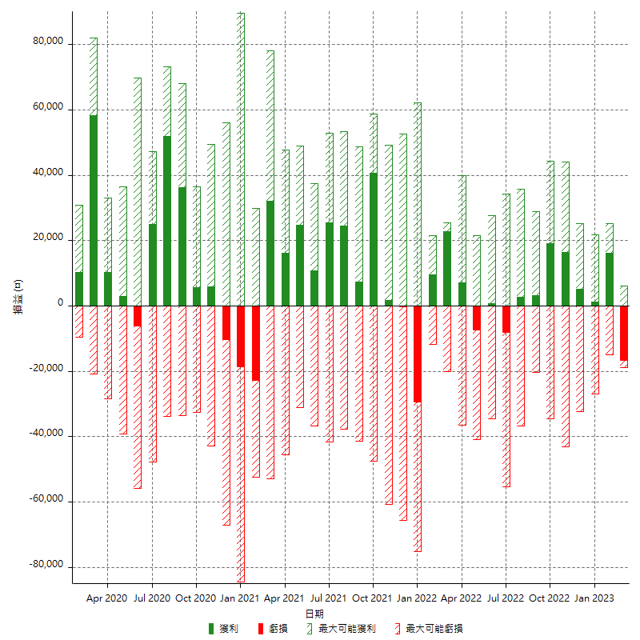

每月獲利和虧損 (%)

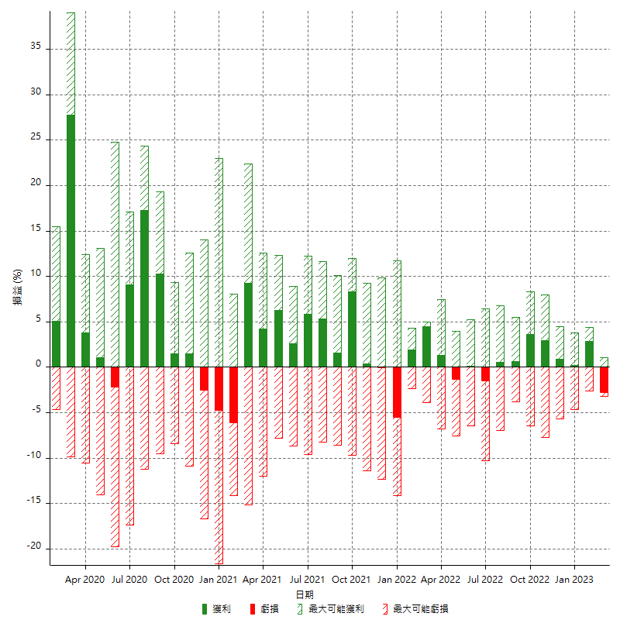

每月累積淨利

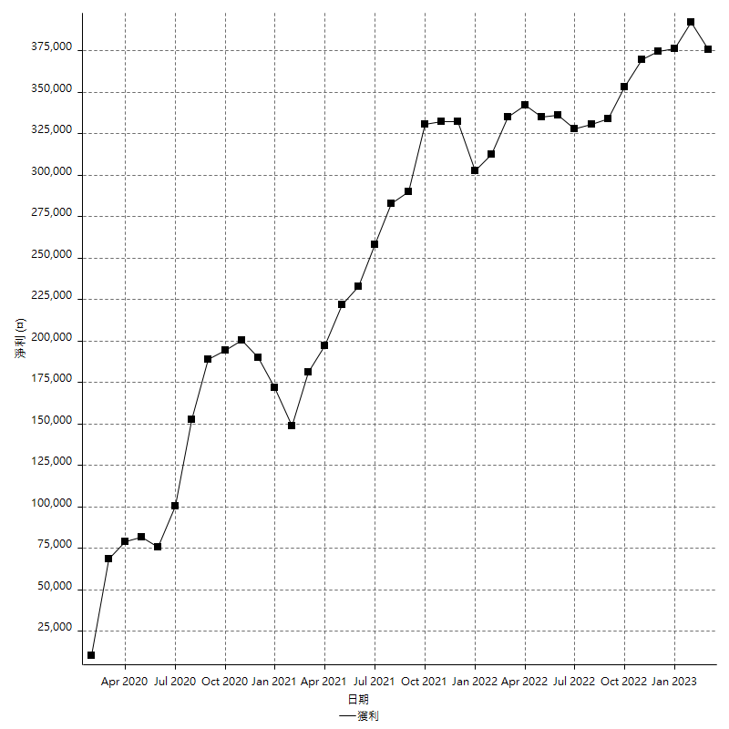

每月平均獲利

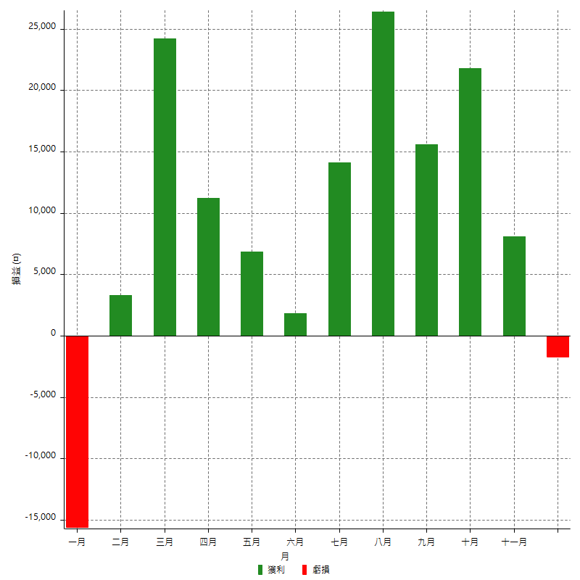

年獲利和虧損

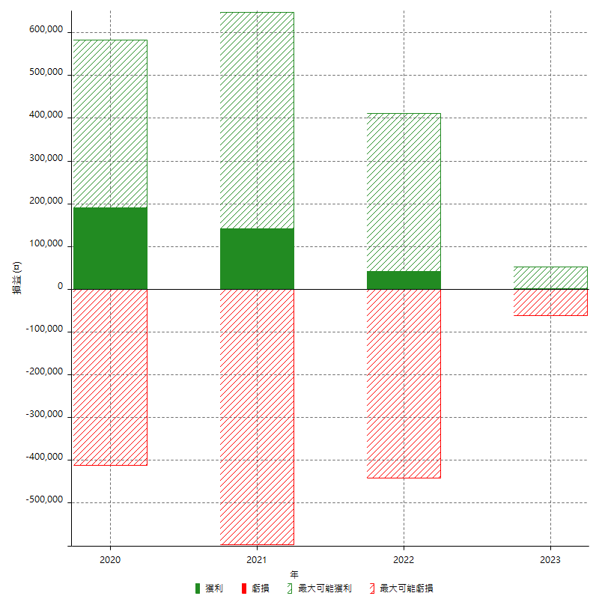

年獲利和虧損 (%)

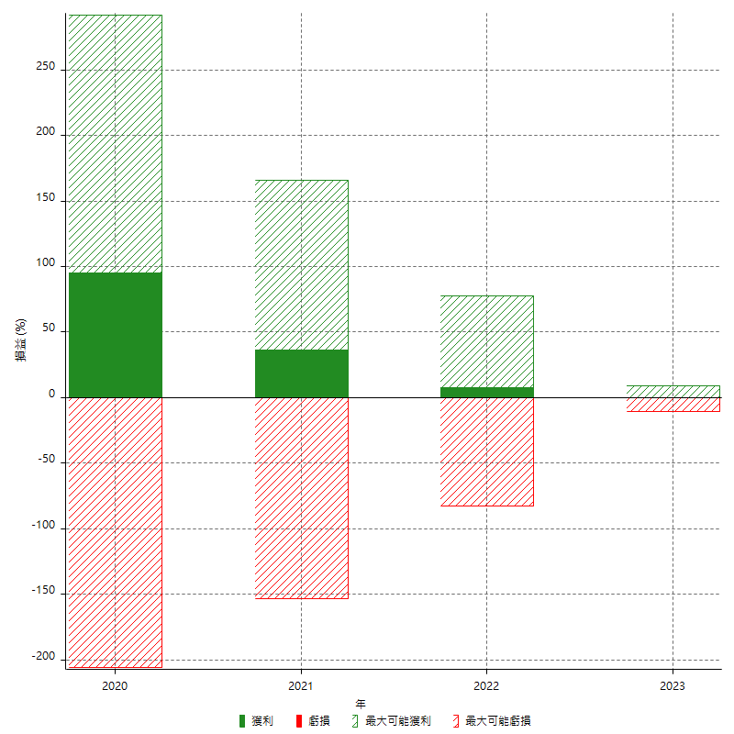

每年累積淨利

